products
external_source | external_id | category_code | product_name | brand | description | price | currency | stock_status | image_preview | thumbnail_url | local_image_path | source_url | use_product | mood_code
IKEA | 904.048.03 | BED | MALM 말름 오토만침대 - 화이트 150x200 cm | IKEA | MALM 말름 오토만침대 - 화이트 150x200 cm. 침대 밑에 수납공간이 있어 여분의 이불이나 베개, 계절이 지난 옷 등을 보관할 수 있습니다. 다리미판을 넣어도 되죠. 높은 침대헤드 덕분에 침대에 편안하게 앉을 수 있으며, 등 뒤에 베개 몇 개를 대고 독서나 TV를 시청하기에 편안한 자리를 만들 수 있습니다. 다양하게 활용할 수 있는 이 침대 프레임은 어떤 텍스타일 및 침실 가구와도 잘 어울립니다. 베이스 보드가 있어 물건을 바닥에 내려놓지 않아도 되기 때문에 깔끔하고 먼지가 쌓이지 않게 보관할 수 있죠. | 599000 | KRW | https://schema.org/InStock | 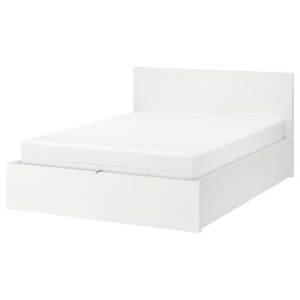 | https://www.ikea.com/kr/ko/images/products/malm-ottoman-bed-white__0749127_pe745496_s5.jpg | output_ikea_bed\images\904.048.03.jpg | https://www.ikea.com/kr/ko/p/malm-ottoman-bed-white-90404803/ | 검토
IKEA | 204.916.10 | BED | BRUDBORSTE 브루드보르스테 매트리스커버 - 그레이 90x200 cm | IKEA | BRUDBORSTE 브루드보르스테 매트리스커버 - 그레이 90x200 cm. 특수하게 직조된 나일론 섬유가 열을 빼앗아서 시원하고 편안하게 잠들 수 있어요. 매트리스 커버 모서리에 고무 밴드가 달려있어 최대 26 cm 두께의 매트리스에 사용할 수 있습니다. 다양한 사이즈 중에서 선택할 수 있습니다. | 24900 | KRW | https://schema.org/InStock | 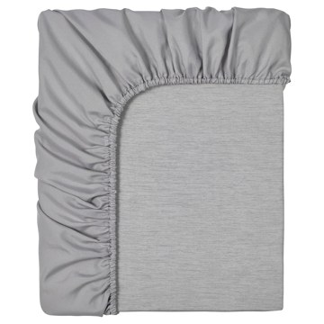 | https://www.ikea.com/kr/ko/images/products/brudborste-fitted-sheet-grey__0932913_pe791667_s5.jpg | output_ikea_bed\images\204.916.10.jpg | https://www.ikea.com/kr/ko/p/brudborste-fitted-sheet-grey-20491610/ | 검토
IKEA | 705.712.42 | BED | SLATTUM 슬라툼 쿠션형 침대프레임 - 비슬레 다크그레이 120x200 cm | IKEA | SLATTUM 슬라툼 쿠션형 침대프레임 - 비슬레 다크그레이 120x200 cm. 갈빗살을 포함한 전체 침대 프레임이 1개의 납작한 패키지로 포장되어 있어 간편하게 집에 가져갈 수 있습니다. 조립 과정이 쉬워서 빠르게 조립할 수 있어요. 아마 생각보다 훨씬 쉬울 거예요! 이 고정 커버는 원착 폴리에스테르 소재의 VISSLE 비슬레 패브릭으로 제작됩니다. 매끄러운 직조와 멋진 투톤 효과가 근사한 내구성 높은 소재입니다. 진공 청소기로 침대 프레임 아래를 청소하면 공간을 깨끗하고 먼지 없이 유지할 수 있습니다. | 139000 | KRW | https://schema.org/InStock | 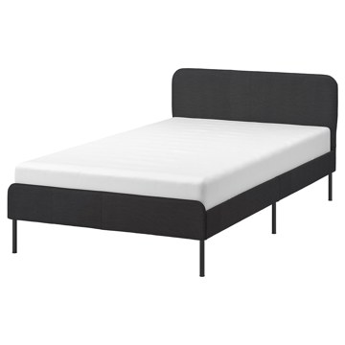 | https://www.ikea.com/kr/ko/images/products/slattum-upholstered-bed-frame-vissle-dark-grey__1259334_pe926648_s5.jpg | output_ikea_bed\images\705.712.42.jpg | https://www.ikea.com/kr/ko/p/slattum-upholstered-bed-frame-vissle-dark-grey-70571242/ | 검토
IKEA | 805.182.73 | BED | VEVELSTAD 베벨스타드 침대프레임 - 화이트 120x200 cm | IKEA | VEVELSTAD 베벨스타드 침대프레임 - 화이트 120x200 cm. 깔끔하고도 간결한 디자인은 다른 침실 가구와 잘 어울리며, 어떤 모던한 침실에서도 완벽한 조화를 이룹니다. 파우더 코팅 처리한 화이트 금속과 겉으로 드러난 나사가 한층 모던한 침대프레임을 완성합니다. 파우더 코팅 금속으로 만들어 청소하고 관리하기가 편리합니다. 침대 아래에 수납상자가 들어갈 공간이 충분해서 공간을 최대한 활용하려는 경우에 완벽한 제품이에요. 진공 청소기로 침대 프레임 아래를 청소하면 공간을 깨끗하고 먼지 없이 유지할 수 있습니다. | 0 | KRW |  | 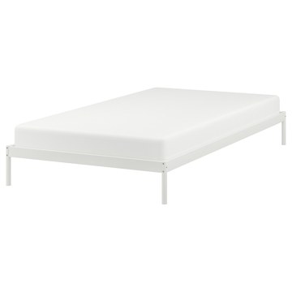 | https://www.ikea.com/kr/ko/images/products/vevelstad-bed-frame-white__1035356_pe840532_s5.jpg | output_ikea_bed\images\805.182.73.jpg | https://www.ikea.com/kr/ko/p/vevelstad-bed-frame-white-80518273/ | 검토
IKEA | 805.712.46 | BED | SLATTUM 슬라툼 쿠션형 침대프레임 - 비슬레 다크그레이 150x200 cm | IKEA | SLATTUM 슬라툼 쿠션형 침대프레임 - 비슬레 다크그레이 150x200 cm. 갈빗살을 포함한 전체 침대 프레임이 1개의 납작한 패키지로 포장되어 있어 간편하게 집에 가져갈 수 있습니다. 조립 과정이 쉬워서 빠르게 조립할 수 있어요. 아마 생각보다 훨씬 쉬울 거예요! 이 고정 커버는 원착 폴리에스테르 소재의 VISSLE 비슬레 패브릭으로 제작됩니다. 매끄러운 직조와 멋진 투톤 효과가 근사한 내구성 높은 소재입니다. 진공 청소기로 침대 프레임 아래를 청소하면 공간을 깨끗하고 먼지 없이 유지할 수 있습니다. | 159000 | KRW | https://schema.org/InStock | 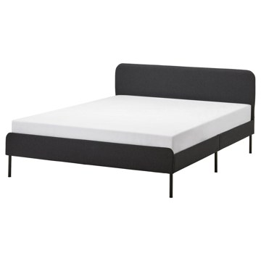 | https://www.ikea.com/kr/ko/images/products/slattum-upholstered-bed-frame-vissle-dark-grey__1259335_pe926650_s5.jpg | output_ikea_bed\images\805.712.46.jpg | https://www.ikea.com/kr/ko/p/slattum-upholstered-bed-frame-vissle-dark-grey-80571246/ | 검토
IKEA | 503.498.56 | BED | NORDLI 노르들리 수납침대프레임 - 화이트 120x200 cm | IKEA | NORDLI 노르들리 수납침대프레임 - 화이트 120x200 cm. 소형 디자인은 좁은 공간이나 낮은 천장 아래에 이상적이므로 이용 가능한 공간을 최대한 활용할 수 있습니다. 침대 아래에 커다란 서랍 3개가 있어 충분한 수납공간이 깔끔하게 숨겨져 있습니다. 이불, 베개, 침구 보관에 적합합니다. 완충식 서랍은 부드럽고 느리며 조용하게 작동합니다. 다양하게 활용할 수 있는 이 침대 프레임은 어떤 텍스타일 및 침실 가구와도 잘 어울립니다. 폭 120cm, 길이 202cm(최대) 매트리스에 사용할 수 있습니다. | 399000 | KRW | https://schema.org/InStock | 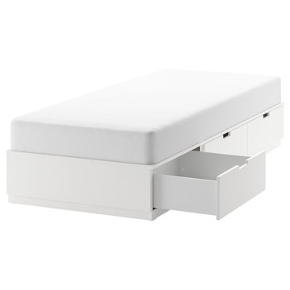 | https://www.ikea.com/kr/ko/images/products/nordli-bed-frame-with-storage-white__1151036_pe884739_s5.jpg | output_ikea_bed\images\503.498.56.jpg | https://www.ikea.com/kr/ko/p/nordli-bed-frame-with-storage-white-50349856/ | 검토
IKEA | 703.493.27 | BED | HEMNES 헴네스 데이베드프레임+서랍3 - 화이트 80x200 cm | IKEA | HEMNES 헴네스 데이베드프레임+서랍3 - 화이트 80x200 cm. 친구가 하루 자고 갈 때 쓰기에 편리한 데이베드 제품입니다. 침대 베이스를 당기면 단숨에 더블베드로 변신하죠. 부드럽고 푹신한 베개 몇 개를 등받이로 놓으면 데이베드가 편안한 소파로 변신합니다. 여분의 이불, 베개, 패브릭 등을 보관하면서 사용할 때는 편하게 꺼낼 수 있는 넉넉한 크기의 서랍입니다. 프레임이 높아서 아늑하고, 래커 처리가 되어 있어 관리도 쉽습니다. HEMNES 시리즈의 다른 가구들과 함께 사용할 수 있습니다. 매트리스와 침구는 별도구매입니다. | 399000 | KRW | https://schema.org/InStock | 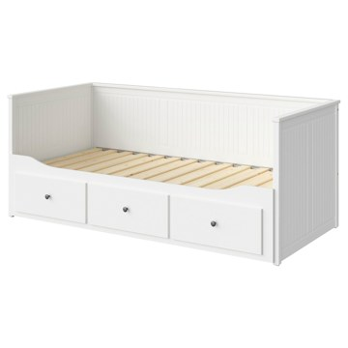 | https://www.ikea.com/kr/ko/images/products/hemnes-day-bed-frame-with-3-drawers-white__1180454_pe896328_s5.jpg | output_ikea_bed\images\703.493.27.jpg | https://www.ikea.com/kr/ko/p/hemnes-day-bed-frame-with-3-drawers-white-70349327/ | 검토
IKEA | 605.063.94 | BED | VEVELSTAD 베벨스타드 침대프레임 - 화이트 150x200 cm | IKEA | VEVELSTAD 베벨스타드 침대프레임 - 화이트 150x200 cm. 깔끔하고도 간결한 디자인은 다른 침실 가구와 잘 어울리며, 어떤 모던한 침실에서도 완벽한 조화를 이룹니다. 파우더 코팅 처리한 화이트 금속과 겉으로 드러난 나사가 한층 모던한 침대프레임을 완성합니다. 파우더 코팅 금속으로 만들어 청소하고 관리하기가 편리합니다. 침대 아래에 수납상자가 들어갈 공간이 충분해서 공간을 최대한 활용하려는 경우에 완벽한 제품이에요. 진공 청소기로 침대 프레임 아래를 청소하면 공간을 깨끗하고 먼지 없이 유지할 수 있습니다. | 0 | KRW |  | 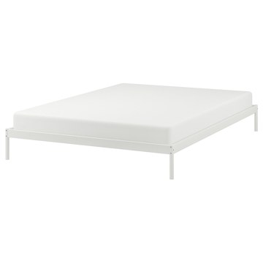 | https://www.ikea.com/kr/ko/images/products/vevelstad-bed-frame-white__1035358_pe840534_s5.jpg | output_ikea_bed\images\605.063.94.jpg | https://www.ikea.com/kr/ko/p/vevelstad-bed-frame-white-60506394/ | 검토
IKEA | 291.998.54 | BED | MALM 말름 높은침대프레임+수납상자2 - 화이트/뢴세트 120x200 cm | IKEA | MALM 말름 높은침대프레임+수납상자2 - 화이트/뢴세트 120x200 cm. 침대 아래에 커다란 서랍 2개가 있어 충분한 수납공간이 깔끔하게 숨겨져 있습니다. 이불, 베개, 침구 보관에 적합합니다. 수납상자는 바닥에 달린 바퀴 덕분에 쉽게 당겨서 꺼낼 수 있습니다. MALM/말름 침대수납상자는 MALM/말름 침대프레임과 완벽한 조화를 이룹니다. 침대 밑의 공간에 딱 맞고 측면과는 수평을 이루며 맞닿습니다. 다양하게 활용할 수 있는 이 침대 프레임은 어떤 텍스타일 및 침실 가구와도 잘 어울립니다. 매트리스와 침구는 별도구매입니다. | 434000 | KRW | https://schema.org/InStock | 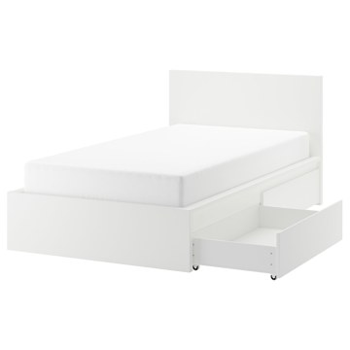 | https://www.ikea.com/kr/ko/images/products/malm-bed-frame-high-w-2-storage-boxes-white-loenset__1154401_pe886067_s5.jpg | output_ikea_bed\images\291.998.54.jpg | https://www.ikea.com/kr/ko/p/malm-bed-frame-high-w-2-storage-boxes-white-loenset-s29199854/ | 검토
IKEA | 891.750.58 | BED | MALM 말름 높은침대프레임 - 화이트스테인 참나무 무늬목/뢴세트 150x200 cm | IKEA | MALM 말름 높은침대프레임 - 화이트스테인 참나무 무늬목/뢴세트 150x200 cm. 나무 무늬목은 독특하고 다양한 나뭇결, 색상 및 텍스처의 원목 소재와 같은 외관, 느낌 및 아름다움을 선사합니다. 다양하게 활용할 수 있는 이 침대 프레임은 어떤 텍스타일 및 침실 가구와도 잘 어울립니다. 높은 침대헤드 덕분에 침대에 편안하게 앉을 수 있으며, 등 뒤에 베개 몇 개를 대고 독서나 TV를 시청하기에 편안한 자리를 만들 수 있습니다. 진공 청소기로 침대 프레임 아래를 청소하면 공간을 깨끗하고 먼지 없이 유지할 수 있습니다. | 484000 | KRW | https://schema.org/InStock | 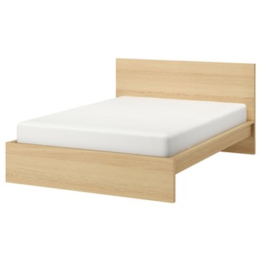 | https://www.ikea.com/kr/ko/images/products/malm-bed-frame-high-white-stained-oak-veneer-loenset__0637598_pe698416_s5.jpg | output_ikea_bed\images\891.750.58.jpg | https://www.ikea.com/kr/ko/p/malm-bed-frame-high-white-stained-oak-veneer-loenset-s89175058/ | 검토
IKEA | 304.926.71 | BED | KLEPPSTAD 클렙스타드 침대프레임 - 화이트/비슬레 베이지 150x200 cm | IKEA | KLEPPSTAD 클렙스타드 침대프레임 - 화이트/비슬레 베이지 150x200 cm. 깔끔하고도 간결한 디자인은 다른 침실 가구와 잘 어울리며, 어떤 모던한 침실에서도 완벽한 조화를 이룹니다. 파우더 코팅 처리한 화이트 금속과 겉으로 드러난 나사가 한층 모던한 침대프레임을 완성합니다. 침대헤드 커버를 벗겨서 세탁기로 빨 수 있어요. 다시 씌우기도 편리합니다. 파우더 코팅 금속으로 만들어 청소하고 관리하기가 편리합니다. 침대헤드가 침대프레임에 안정적으로 장착되어 아늑한 분위기를 한껏 자아냅니다. 매트리스와 침구는 별도구매입니다. | 179000 | KRW | https://schema.org/InStock | 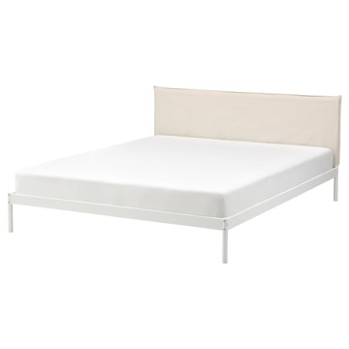 | https://www.ikea.com/kr/ko/images/products/kleppstad-bed-frame-white-vissle-beige__1035340_pe840527_s5.jpg | output_ikea_bed\images\304.926.71.jpg | https://www.ikea.com/kr/ko/p/kleppstad-bed-frame-white-vissle-beige-30492671/ | 검토
IKEA | 606.404.58 | BED | GLAMBERGET 글람베리에트 길이조절침대 - 소나무 80-160x200 cm | IKEA | GLAMBERGET 글람베리에트 길이조절침대 - 소나무 80-160x200 cm. GLAMBERGET 글람베리에트 길이조절침대는 좁은 공간이나 천고가 낮은 공간에 이상적이므로 내 생활 공간을 최대한 활용할 수 있습니다. 침대프레임을 확장할 수 있는 덕분에 가로 80~160cm, 세로 200cm인 매트리스를 놓을 수 있어요. 마음이 바뀌어 더 큰 침대를 사용하고 싶다면 매트리스를 교체하고 침대프레임은 그대로 사용하면 됩니다. 천연소재인 소나무 원목으로 만들어 시간이 흐를수록 근사해지고 가구마다 독특한 개성을 선사합니다. | 229000 | KRW | https://schema.org/InStock | 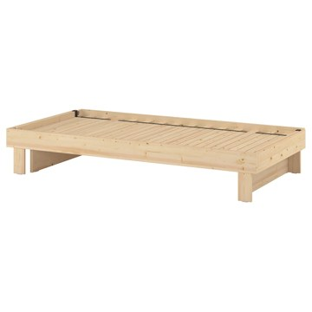 | https://www.ikea.com/kr/ko/images/products/glamberget-extendable-bed-pine__1513150_pe1011069_s5.jpg | output_ikea_bed\images\606.404.58.jpg | https://www.ikea.com/kr/ko/p/glamberget-extendable-bed-pine-60640458/ | 검토
IKEA | 796.308.93 | BED | FÅGELFJÄLLET 포겔피엘레트 침대프레임+수납함2 - 오프화이트 90x200 cm | IKEA | FÅGELFJÄLLET 포겔피엘레트 침대프레임+수납함2 - 오프화이트 90x200 cm. FÅGELFJÄLLET 포겔피엘레트 시리즈에서 다양한 수납 요구 사항을 해결해 줄 가구를 찾아보세요. 우아하고 클래식한 디자인 덕분에 실용적이고 깔끔하며 기분 좋은 분위기로 만들어줘요. 침대헤드와 풋보드는 인레이 패널에서 영감을 받은 장식적인 디자인으로 전통적인 분위기를 더해주며, 침대에서 베개를 받치고 앉아 책을 읽을 때도 편안하게 몸을 지탱해 줍니다. 커다란 서랍 2칸에 바퀴가 달려있어서 침대 밑에 다양한 물건을 수납할 수 있습니다. | 249000 | KRW | https://schema.org/InStock | 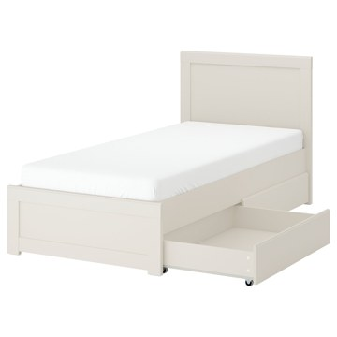 | https://www.ikea.com/kr/ko/images/products/fagelfjaellet-bed-frame-with-2-storage-boxes-off-white__1514711_pe1012953_s5.jpg | output_ikea_bed\images\796.308.93.jpg | https://www.ikea.com/kr/ko/p/fagelfjaellet-bed-frame-with-2-storage-boxes-off-white-s79630893/ | 검토
IKEA | 391.580.18 | BED | NESTTUN 네스툰 침대프레임 - 화이트/루뢰위 120x200 cm | IKEA | NESTTUN 네스툰 침대프레임 - 화이트/루뢰위 120x200 cm. 스틸프레임에 파우더코팅을 한 제품으로 튼튼하고 내구성이 뛰어납니다. 진공 청소기로 침대 프레임 아래를 청소하면 공간을 깨끗하고 먼지 없이 유지할 수 있습니다. 침대 밑에 수납공간이 많아 여분의 이불과 베개 등을 넣은 수납상자를 보관할 수 있습니다. 곡선형 갈빗살이 있는 LURÖY 루뢰위 갈빗살 침대베이스는 수면자의 체중을 분산시키고 몸을 지탱해 주며, 통풍이 잘되는 개방형 구조여서 매트리스를 쾌적하게 유지해 줍니다. 매트리스와 침구는 별도구매입니다. | 184000 | KRW | https://schema.org/InStock | 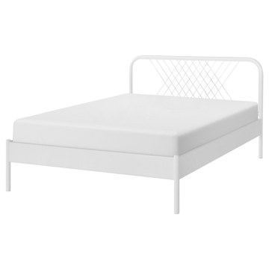 | https://www.ikea.com/kr/ko/images/products/nesttun-bed-frame-white-luroey__1291395_pe934887_s5.jpg | output_ikea_bed\images\391.580.18.jpg | https://www.ikea.com/kr/ko/p/nesttun-bed-frame-white-luroey-s39158018/ | 검토
IKEA | 992.919.67 | BED | SLÄKT 슬렉트 침대프레임+수납/갈빗살 - 화이트 90x200 cm | IKEA | SLÄKT 슬렉트 침대프레임+수납/갈빗살 - 화이트 90x200 cm. 서랍은 열기 쉽고 공간도 넉넉해서 장난감, 의류, 기타 용품을 모두 수납할 수 있습니다. 자신의 물건을 방안 여기 저기에 늘어놓는 십대 청소년에게 적합하죠. 침대프레임의 모서리 부분은 둥글게 처리되어 있고 눈에 드러나는 부품이 많지 않으며 손잡이 부분도 돌출되지 않아 안전하고 깔끔한 느낌을 줍니다. 선호하는 취향이나 스타일에 맞게 다양한 침대 텍스타일, 베개, 소품 등을 더하면 유행을 타지 않는 나만의 침실을 꾸밀 수 있습니다. 침대갈빗살이 포함되어 있습니다. | 384000 | KRW | https://schema.org/InStock | 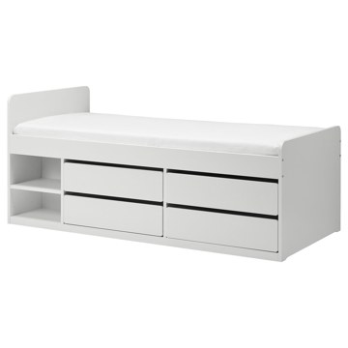 | https://www.ikea.com/kr/ko/images/products/slaekt-bed-frame-w-storage-slatted-bedbase-white__0648346_pe704865_s5.jpg | output_ikea_bed\images\992.919.67.jpg | https://www.ikea.com/kr/ko/p/slaekt-bed-frame-w-storage-slatted-bedbase-white-s99291967/ | 검토
IKEA | 191.984.78 | BED | TARVA 타르바 침대프레임 - 소나무/루뢰위 120x200 cm | IKEA | TARVA 타르바 침대프레임 - 소나무/루뢰위 120x200 cm. 잘 마모되지 않는 소나무 원목 소재는 나뭇결, 색상, 텍스처의 자연적 특성 덕분에 제품마다 독특한 개성을 선사합니다. 무가공 원목에 오일이나 왁스, 래커, 스테인 처리를 해주면 더욱 오랫동안 편하게 사용할 수 있습니다. 침대 밑에 수납공간이 많아 여분의 이불과 베개 등을 넣은 수납상자를 보관할 수 있습니다. 진공 청소기로 침대 프레임 아래를 청소하면 공간을 깨끗하고 먼지 없이 유지할 수 있습니다. 매트리스와 침구는 별도구매입니다. | 184000 | KRW | https://schema.org/InStock | 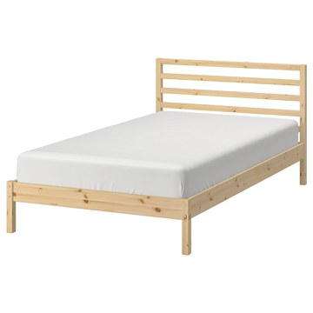 | https://www.ikea.com/kr/ko/images/products/tarva-bed-frame-pine-luroey__1051170_pe845036_s5.jpg | output_ikea_bed\images\191.984.78.jpg | https://www.ikea.com/kr/ko/p/tarva-bed-frame-pine-luroey-s19198478/ | 검토
IKEA | 595.819.78 | BED | VIHALS 비할스 침대프레임+수납상자2 - 화이트/루뢰위 150x200 cm | IKEA | VIHALS 비할스 침대프레임+수납상자2 - 화이트/루뢰위 150x200 cm. 침대 아래의 공간을 이불, 베개, 침구를 보관하는 스마트한 공간으로 바꿔보세요. 진공 청소기로 침대 프레임 아래를 청소하면 공간을 깨끗하고 먼지 없이 유지할 수 있습니다. 곡선형 갈빗살이 있는 LURÖY 루뢰위 갈빗살 침대베이스는 수면자의 체중을 분산시키고 몸을 지탱해 주며, 통풍이 잘되는 개방형 구조여서 매트리스를 쾌적하게 유지해 줍니다. LURÖY/루뢰위 갈빗살이 제품가격에 포함되어 있으나, 따로 포장되어 있어 별도로 픽업해야 합니다. 미드빔 포함. | 304000 | KRW | https://schema.org/InStock | 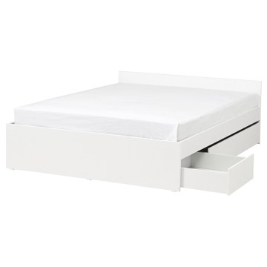 | https://www.ikea.com/kr/ko/images/products/vihals-bed-frame-with-2-storage-boxes-white-luroey__1447012_pe988919_s5.jpg | output_ikea_bed\images\595.819.78.jpg | https://www.ikea.com/kr/ko/p/vihals-bed-frame-with-2-storage-boxes-white-luroey-s59581978/ | 검토
IKEA | 706.024.46 | BED | VIHALS 비할스 침대프레임 - 화이트 180x200 cm | IKEA | VIHALS 비할스 침대프레임 - 화이트 180x200 cm. 여분의 침구를 수납할 공간이 필요한 경우, 별도로 판매되는 VIHALS 비할스 이동식 침대 수납함을 추가할 수 있습니다. 수면 공간이 더 필요한 경우, 필요할 때 꺼낼 수 있는 VIHALS 비할스 트런들 침대를 추가할 수 있어요. 별도 판매됩니다. 진공 청소기로 침대 프레임 아래를 청소하면 공간을 깨끗하고 먼지 없이 유지할 수 있습니다. 침대 프레임의 높이를 감안하여 LURÖY 루뢰위 침대 갈빗살을 선택하세요. 다른 갈빗살은 침대 프레임 측면에서 노출될 수 있습니다. | 199000 | KRW | https://schema.org/InStock | 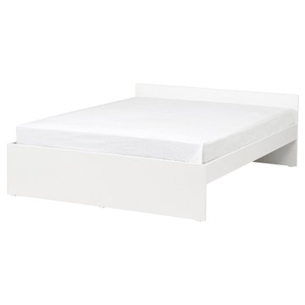 | https://www.ikea.com/kr/ko/images/products/vihals-bed-frame-white__1447041_pe988925_s5.jpg | output_ikea_bed\images\706.024.46.jpg | https://www.ikea.com/kr/ko/p/vihals-bed-frame-white-70602446/ | 검토
IKEA | 295.601.66 | BED | RAMNEFJÄLL 람네피엘 쿠션형 침대프레임 - 실란다 라이트베이지/루뢰위 150x200 cm | IKEA | RAMNEFJÄLL 람네피엘 쿠션형 침대프레임 - 실란다 라이트베이지/루뢰위 150x200 cm. 이 쿠션형 침대프레임로 침실에 부드러운 감성을 더해보세요. 밤에는 편안함을 선사하고 온종일 스타일리시함을 연출할 수 있어요. 커버를 전부 벗겨 세탁기로 세탁할 수 있으므로 침대를 항상 깨끗하게 관리하고 오래도록 사용할 수 있습니다. 커버는 두 개로 구성되어 있어 쉽게 벗겼다 씌울 수 있어요. 침대프레임은 부드러운 커버, 은은한 곡선의 침대헤드, 침대헤드와 풋보드의 모서리 파이핑 장식으로 클래식한 느낌을 선사합니다. 미드빔 포함. | 294000 | KRW | https://schema.org/InStock | 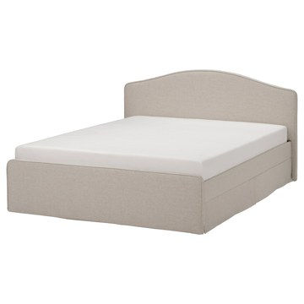 | https://www.ikea.com/kr/ko/images/products/ramnefjaell-upholstered-bed-frame-kilanda-light-beige-luroey__1258172_pe927371_s5.jpg | output_ikea_bed\images\295.601.66.jpg | https://www.ikea.com/kr/ko/p/ramnefjaell-upholstered-bed-frame-kilanda-light-beige-luroey-s29560166/ | 검토
IKEA | 591.986.45 | BED | TYSSEDAL 튀세달 침대프레임 - 화이트/뢴세트 180x200 cm | IKEA | TYSSEDAL 튀세달 침대프레임 - 화이트/뢴세트 180x200 cm. 높은 침대헤드 덕분에 침대에 편안하게 앉을 수 있으며, 등 뒤에 베개 몇 개를 대고 독서나 TV를 시청하기에 편안한 자리를 만들 수 있습니다. 원목 침대살과 깎아 만든 다리에서는 장인의 솜씨가 느껴지며, 침대프레임에 강하고 견고한 느낌을 더해줍니다. 침대 밑에 수납공간이 많아 여분의 이불과 베개 등을 넣은 수납상자를 보관할 수 있습니다. 진공 청소기로 침대 프레임 아래를 청소하면 공간을 깨끗하고 먼지 없이 유지할 수 있습니다. 매트리스와 침구는 별도구매입니다. | 649000 | KRW | https://schema.org/InStock | 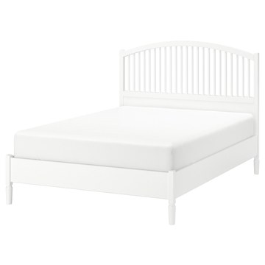 | https://www.ikea.com/kr/ko/images/products/tyssedal-bed-frame-white-loenset__0637608_pe698420_s5.jpg | output_ikea_bed\images\591.986.45.jpg | https://www.ikea.com/kr/ko/p/tyssedal-bed-frame-white-loenset-s59198645/ | 검토
IKEA | 991.843.78 | BED | RAMSTA 람스타 데이베드프레임+갈빗살 - 화이트 90x200 cm | IKEA | RAMSTA 람스타 데이베드프레임+갈빗살 - 화이트 90x200 cm. 곡선형 갈빗살이 있는 LURÖY 루뢰위 갈빗살 침대베이스는 수면자의 체중을 분산시키고 몸을 지탱해 주며, 통풍이 잘되는 개방형 구조여서 매트리스를 쾌적하게 유지해 줍니다. LURÖY/루뢰위 갈빗살이 제품가격에 포함되어 있으나, 따로 포장되어 있어 별도로 픽업해야 합니다. 매트리스와 침구는 별도구매입니다. | 125000 | KRW | https://schema.org/InStock | 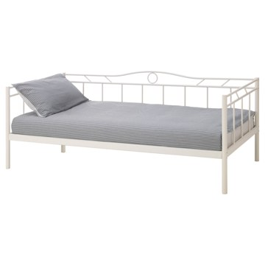 | https://www.ikea.com/kr/ko/images/products/ramsta-day-bed-frame-with-slatted-bed-base-white__0442871_pe594008_s5.jpg | output_ikea_bed\images\991.843.78.jpg | https://www.ikea.com/kr/ko/p/ramsta-day-bed-frame-with-slatted-bed-base-white-s99184378/ | 검토
IKEA | 405.593.74 | BED | SAGESUND 사게순드 쿠션형 침대프레임 - 그레스보 화이트 180x200 cm | IKEA | SAGESUND 사게순드 쿠션형 침대프레임 - 그레스보 화이트 180x200 cm. 부드럽고 편안하면서도 기능적인 SAGESUND 사게순드 침대프레임은 침실에 모던하면서도 매력적인 분위기를 더해줍니다. 약간 경사진 침대헤드에 크고 푹신한 베개 두 개를 놓아두면 침대에 앉아 책을 읽거나 커피를 마시면서 쉴 때 머리를 편안하게 기댈 수 있어요. 침대프레임 커버 전체를 분리해서 세탁기로 세탁할 수 있어 SAGESUND 사게순드 침대를 편리하게 관리하고 오래 청결하게 사용할 수 있어요. 미드빔 포함. | 499000 | KRW | https://schema.org/InStock | 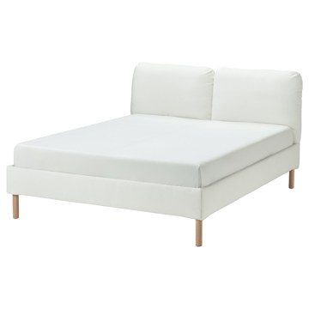 | https://www.ikea.com/kr/ko/images/products/sagesund-upholstered-bed-frame-graesbo-white__1193863_pe902232_s5.jpg | output_ikea_bed\images\405.593.74.jpg | https://www.ikea.com/kr/ko/p/sagesund-upholstered-bed-frame-graesbo-white-40559374/ | 검토
IKEA | 004.243.63 | BED | FYRESDAL 퓌레스달 데이베드프레임 - 블랙 80x200 cm | IKEA | FYRESDAL 퓌레스달 데이베드프레임 - 블랙 80x200 cm. 파우더코팅 스틸이라 관리가 쉽습니다. 유행을 타지 않는 디자인이란 결국 내가 원하는 스타일을 말합니다. 그게 미니멀리즘이든 알록달록한 패턴이든 말이죠. 부드럽고 푹신한 베개 몇 개를 등받이로 놓으면 데이베드가 편안한 소파나 긴의자로 변신합니다. 소파도 되고 싱글 침대도 되는 제품입니다. 공간을 넓게 쓸 수 있죠. 청소년이 쓰는 방이나 좁은 집에서 사용하기에 제격입니다. 더블침대를 구성하려면 추가 침대 베이스를 들어 올린 후 당겨서 꺼냅니다. 철제 침대 베이스 포함. | 219000 | KRW | https://schema.org/InStock | 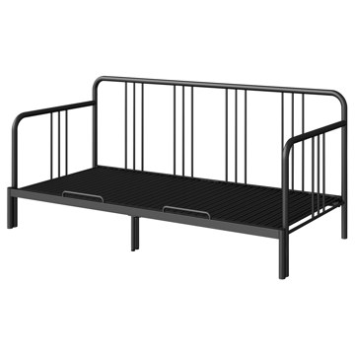 | https://www.ikea.com/kr/ko/images/products/fyresdal-day-bed-frame-black__1162172_pe889670_s5.jpg | output_ikea_bed\images\004.243.63.jpg | https://www.ikea.com/kr/ko/p/fyresdal-day-bed-frame-black-00424363/ | 검토
IKEA | 395.446.56 | BED | MALM 말름 침대프레임+매트리스 - 화이트/베스테뢰위 단단함 90x200 cm | IKEA | MALM 말름 침대프레임+매트리스 - 화이트/베스테뢰위 단단함 90x200 cm. 침대 옆판은 매트리스의 두께에 따라 위치를 조절할 수 있습니다. 다양하게 활용할 수 있는 이 침대 프레임은 어떤 텍스타일 및 침실 가구와도 잘 어울립니다. 높은 침대헤드 덕분에 침대에 편안하게 앉을 수 있으며, 등 뒤에 베개 몇 개를 대고 독서나 TV를 시청하기에 편안한 자리를 만들 수 있습니다. 진공 청소기로 침대 프레임 아래를 청소하면 공간을 깨끗하고 먼지 없이 유지할 수 있습니다. 90x200cm 매트리스 1m² 당 스프링 267개 | 413000 | KRW | https://schema.org/InStock | 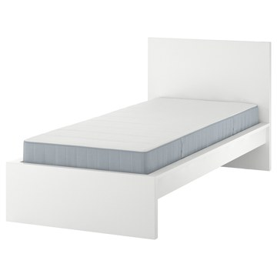 | https://www.ikea.com/kr/ko/images/products/malm-bed-frame-with-mattress-white-vesteroey-firm__1236209_pe917498_s5.jpg | output_ikea_bed\images\395.446.56.jpg | https://www.ikea.com/kr/ko/p/malm-bed-frame-with-mattress-white-vesteroey-firm-s39544656/ | 검토
IKEA | 995.440.50 | BED | MALM 말름 침대프레임+매트리스 - 화이트스테인 참나무 무늬목/베스테뢰위 단단함 120x200 cm | IKEA | MALM 말름 침대프레임+매트리스 - 화이트스테인 참나무 무늬목/베스테뢰위 단단함 120x200 cm. 나무 무늬목은 독특하고 다양한 나뭇결, 색상 및 텍스처의 원목 소재와 같은 외관, 느낌 및 아름다움을 선사합니다. 다양하게 활용할 수 있는 이 침대 프레임은 어떤 텍스타일 및 침실 가구와도 잘 어울립니다. 높은 침대헤드 덕분에 침대에 편안하게 앉을 수 있으며, 등 뒤에 베개 몇 개를 대고 독서나 TV를 시청하기에 편안한 자리를 만들 수 있습니다. 침대 옆판은 매트리스의 두께에 따라 위치를 조절할 수 있습니다. | 553000 | KRW | https://schema.org/InStock | 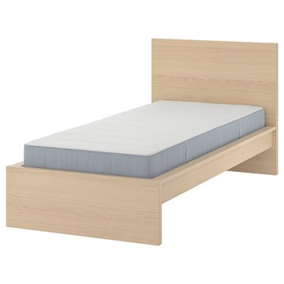 | https://www.ikea.com/kr/ko/images/products/malm-bed-frame-with-mattress-white-stained-oak-veneer-vesteroey-firm__1236214_pe917492_s5.jpg | output_ikea_bed\images\995.440.50.jpg | https://www.ikea.com/kr/ko/p/malm-bed-frame-with-mattress-white-stained-oak-veneer-vesteroey-firm-s99544050/ | 검토
IKEA | 895.440.36 | BED | MALM 말름 침대프레임+매트리스 - 화이트스테인 참나무 무늬목/베스테뢰위 단단함 90x200 cm | IKEA | MALM 말름 침대프레임+매트리스 - 화이트스테인 참나무 무늬목/베스테뢰위 단단함 90x200 cm. 나무 무늬목은 독특하고 다양한 나뭇결, 색상 및 텍스처의 원목 소재와 같은 외관, 느낌 및 아름다움을 선사합니다. 다양하게 활용할 수 있는 이 침대 프레임은 어떤 텍스타일 및 침실 가구와도 잘 어울립니다. 높은 침대헤드 덕분에 침대에 편안하게 앉을 수 있으며, 등 뒤에 베개 몇 개를 대고 독서나 TV를 시청하기에 편안한 자리를 만들 수 있습니다. 침대 옆판은 매트리스의 두께에 따라 위치를 조절할 수 있습니다. | 463000 | KRW | https://schema.org/InStock |  | https://www.ikea.com/kr/ko/images/products/malm-bed-frame-with-mattress-white-stained-oak-veneer-vesteroey-firm__1236214_pe917492_s5.jpg | output_ikea_bed\images\895.440.36.jpg | https://www.ikea.com/kr/ko/p/malm-bed-frame-with-mattress-white-stained-oak-veneer-vesteroey-firm-s89544036/ | 검토
IKEA | 895.440.55 | BED | MALM 말름 침대프레임+매트리스 - 화이트스테인 참나무 무늬목/오뷔그다 푹신함 120x200 cm | IKEA | MALM 말름 침대프레임+매트리스 - 화이트스테인 참나무 무늬목/오뷔그다 푹신함 120x200 cm. 나무 무늬목은 독특하고 다양한 나뭇결, 색상 및 텍스처의 원목 소재와 같은 외관, 느낌 및 아름다움을 선사합니다. 다양하게 활용할 수 있는 이 침대 프레임은 어떤 텍스타일 및 침실 가구와도 잘 어울립니다. 높은 침대헤드 덕분에 침대에 편안하게 앉을 수 있으며, 등 뒤에 베개 몇 개를 대고 독서나 TV를 시청하기에 편안한 자리를 만들 수 있습니다. 침대 옆판은 매트리스의 두께에 따라 위치를 조절할 수 있습니다. | 563000 | KRW | https://schema.org/InStock | 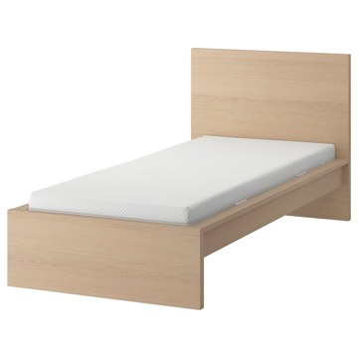 | https://www.ikea.com/kr/ko/images/products/malm-bed-frame-with-mattress-white-stained-oak-veneer-abygda-medium-firm__1236211_pe917490_s5.jpg | output_ikea_bed\images\895.440.55.jpg | https://www.ikea.com/kr/ko/p/malm-bed-frame-with-mattress-white-stained-oak-veneer-abygda-medium-firm-s89544055/ | 검토
IKEA | 494.281.33 | BED | UTÅKER 우토케르 적층식침대+매트리스2 - 소나무/오고트네스 단단함 80x200 cm | IKEA | UTÅKER 우토케르 적층식침대+매트리스2 - 소나무/오고트네스 단단함 80x200 cm. 포개 놓은 침대를 더블침대, 트윈침대 또는 코너소파로 빠르게 변환할 수 있습니다. 프레임이 가벼워 쉽게 들어 올리고 운반할 수 있습니다. 소형 디자인은 좁은 공간이나 낮은 천장 아래에 이상적이므로 이용 가능한 공간을 최대한 활용할 수 있습니다. 적층식 침대로 사용해도 안정적으로 사용할 수 있습니다. 위의 침대에 있는 플라스틱 다리를 밑의 침대에 있는 구멍에 잘 고정하면 됩니다. 탄성 좋은 폼 매트리스와 함께 안정감과 편안함을 느껴보세요. | 319000 | KRW | https://schema.org/InStock | 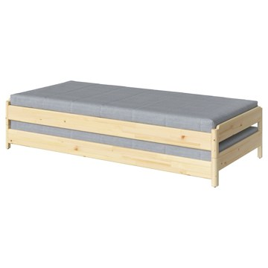 | https://www.ikea.com/kr/ko/images/products/utaker-stackable-bed-with-2-mattresses-pine-agotnes-firm__1171959_pe893220_s5.jpg | output_ikea_bed\images\494.281.33.jpg | https://www.ikea.com/kr/ko/p/utaker-stackable-bed-with-2-mattresses-pine-agotnes-firm-s49428133/ | 검토
IKEA | 295.215.18 | BED | UTÅKER 우토케르 적층식침대+매트리스2 - 소나무/오피엘 단단함 80x200 cm | IKEA | UTÅKER 우토케르 적층식침대+매트리스2 - 소나무/오피엘 단단함 80x200 cm. 포개 놓은 침대를 더블침대, 트윈침대 또는 코너소파로 빠르게 변환할 수 있습니다. 프레임이 가벼워 쉽게 들어 올리고 운반할 수 있습니다. 소형 디자인은 좁은 공간이나 낮은 천장 아래에 이상적이므로 이용 가능한 공간을 최대한 활용할 수 있습니다. 적층식 침대로 사용해도 안정적으로 사용할 수 있습니다. 위의 침대에 있는 플라스틱 다리를 밑의 침대에 있는 구멍에 잘 고정하면 됩니다. 탄성 좋은 폼 매트리스와 함께 안정감과 편안함을 느껴보세요. | 457000 | KRW | https://schema.org/InStock | 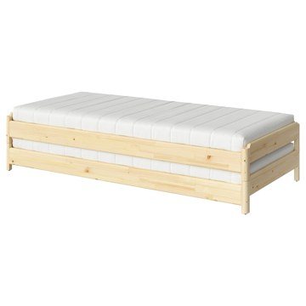 | https://www.ikea.com/kr/ko/images/products/utaker-stackable-bed-with-2-mattresses-pine-afjaell-firm__1161848_pe889564_s5.jpg | output_ikea_bed\images\295.215.18.jpg | https://www.ikea.com/kr/ko/p/utaker-stackable-bed-with-2-mattresses-pine-afjaell-firm-s29521518/ | 검토
IKEA | 194.238.63 | BED | UTÅKER 우토케르 적층식침대+매트리스2 - 소나무/반나레이드 매우 단단함 80x200 cm | IKEA | UTÅKER 우토케르 적층식침대+매트리스2 - 소나무/반나레이드 매우 단단함 80x200 cm. 포개 놓은 침대를 더블침대, 트윈침대 또는 코너소파로 빠르게 변환할 수 있습니다. 프레임이 가벼워 쉽게 들어 올리고 운반할 수 있습니다. 소형 디자인은 좁은 공간이나 낮은 천장 아래에 이상적이므로 이용 가능한 공간을 최대한 활용할 수 있습니다. 적층식 침대로 사용해도 안정적으로 사용할 수 있습니다. 위의 침대에 있는 플라스틱 다리를 밑의 침대에 있는 구멍에 잘 고정하면 됩니다. 최고 두께 13cm 매트리스까지 사용할 수 있습니다. | 417000 | KRW | https://schema.org/InStock | 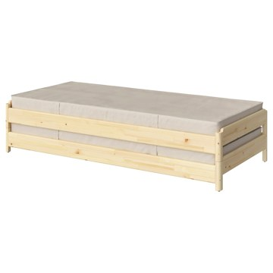 | https://www.ikea.com/kr/ko/images/products/utaker-stackable-bed-with-2-mattresses-pine-vannareid-extra-firm__1161850_pe889566_s5.jpg | output_ikea_bed\images\194.238.63.jpg | https://www.ikea.com/kr/ko/p/utaker-stackable-bed-with-2-mattresses-pine-vannareid-extra-firm-s19423863/ | 검토
IKEA | 095.215.19 | BED | UTÅKER 우토케르 적층식침대+매트리스2 - 소나무/오피엘 푹신함 80x200 cm | IKEA | UTÅKER 우토케르 적층식침대+매트리스2 - 소나무/오피엘 푹신함 80x200 cm. 포개 놓은 침대를 더블침대, 트윈침대 또는 코너소파로 빠르게 변환할 수 있습니다. 프레임이 가벼워 쉽게 들어 올리고 운반할 수 있습니다. 소형 디자인은 좁은 공간이나 낮은 천장 아래에 이상적이므로 이용 가능한 공간을 최대한 활용할 수 있습니다. 적층식 침대로 사용해도 안정적으로 사용할 수 있습니다. 위의 침대에 있는 플라스틱 다리를 밑의 침대에 있는 구멍에 잘 고정하면 됩니다. 탄성 좋은 폼 매트리스와 함께 안정감과 편안함을 느껴보세요. | 457000 | KRW | https://schema.org/InStock |  | https://www.ikea.com/kr/ko/images/products/utaker-stackable-bed-with-2-mattresses-pine-afjaell-medium-firm__1161848_pe889564_s5.jpg | output_ikea_bed\images\095.215.19.jpg | https://www.ikea.com/kr/ko/p/utaker-stackable-bed-with-2-mattresses-pine-afjaell-medium-firm-s09521519/ | 검토
IKEA | 505.415.95 | BED | BÅRSLÖV 보르슬뢰브 3인용소파베드+긴 의자 - 티블레뷔 베이지/그레이 | IKEA | BÅRSLÖV 보르슬뢰브 3인용소파베드+긴 의자 - 티블레뷔 베이지/그레이. BÅRSLÖV 보르슬뢰브 소파베드는 부드러운 모양과 넉넉한 사이즈로 출시되었고 편안한 쿠션이 있어서 푹 파묻혀 있기에 완벽한 장소예요. 등쿠션을 빼고 하부프레임을 잡아당기면 쉽고 빠르게 침대로 바꿀 수 있어요. 긴의자 밑에 수납공간이 있습니다. 의자시트를 열고 고정시킬 수 있어서 쉽고 안전하게 물건을 꺼내고 넣을 수 있습니다. 긴의자는 왼쪽이나 오른쪽에 배치할 수 있어요. 공간이나 취향에 따라 마음대로 선택해보세요. | 849000 | KRW | https://schema.org/InStock | 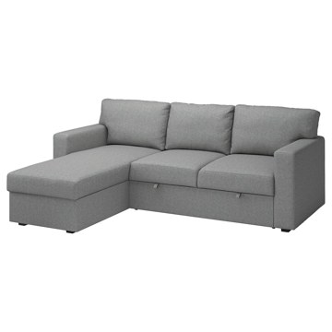 | https://www.ikea.com/kr/ko/images/products/barsloev-3-seat-sofa-bed-with-chaise-longue-tibbleby-beige-grey__1213693_pe911220_s5.jpg | output_ikea_bed\images\505.415.95.jpg | https://www.ikea.com/kr/ko/p/barsloev-3-seat-sofa-bed-with-chaise-longue-tibbleby-beige-grey-50541595/ | 검토
IKEA | 205.309.18 | BED | OLSERÖD 올세뢰드 보조테이블 - 앤트러싸이트/다크그레이 53x50 cm | IKEA | OLSERÖD 올세뢰드 보조테이블 - 앤트러싸이트/다크그레이 53x50 cm. 이 다용도 테이블은 소파에서 즐기는 다양한 활동에 맞게 약간 높은 보조테이블에서 낮은 커피테이블로 순식간에 바꿀 수 있어요. 보조테이블의 스마트한 디자인 덕분에 테이블상판을 무릎 위로 끌어당기면 TV를 보면서 제대로 된 저녁 식사를 즐길 수 있어요. 음식을 쏟거나 다리가 하부프레임에 걸릴까 걱정하지 않아도 돼요. 깔끔한 모양, 인더스트리얼 감성, 톤다운된 색상의 이 테이블은 대부분의 데코와 잘 어우러지며 집 안 전체에 멋진 디자인 요소를 더해줘요. | 39900 | KRW | https://schema.org/InStock | 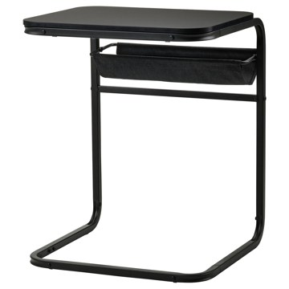 | https://www.ikea.com/kr/ko/images/products/olseroed-side-table-anthracite-dark-grey__1150823_pe884681_s5.jpg | output_ikea_bed\images\205.309.18.jpg | https://www.ikea.com/kr/ko/p/olseroed-side-table-anthracite-dark-grey-20530918/ | 검토
IKEA | 606.005.89 | BED | DOFTAKLEJA 도프타클레야 이불커버+베개커버2 - 다크블루/라이트브라운 240x220/50x80 cm | IKEA | DOFTAKLEJA 도프타클레야 이불커버+베개커버2 - 다크블루/라이트브라운 240x220/50x80 cm. 100% 천연 면으로 제작해 세탁할수록 더욱 부드러워집니다. 오랫동안 곁에 두고 사용할 수 있어요. 면은 부드럽고 통풍과 땀 흡수가 잘돼서 피부에 닿는 감촉이 좋습니다. 상단의 모서리 구멍을 통해 이불을 손쉽게 넣을 수 있어요. 기발한 주머니 덕분에 구멍을 숨길 수 있고, 이불이 튀어나오지 않아요. 한 면은 촉감이 좋은 스티치 체크 패턴으로 되어 있고, 다른 면은 줄무늬로 되어 있어요. 끝부분을 접어 넣는 베개커버예요. | 59900 | KRW | https://schema.org/InStock | 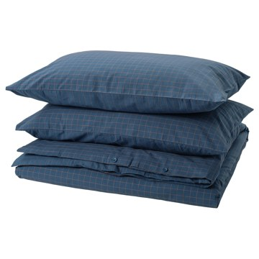 | https://www.ikea.com/kr/ko/images/products/doftakleja-duvet-cover-and-2-pillowcases-dark-blue-light-brown__1385056_pe963143_s5.jpg | output_ikea_bed\images\606.005.89.jpg | https://www.ikea.com/kr/ko/p/doftakleja-duvet-cover-and-2-pillowcases-dark-blue-light-brown-60600589/ | 검토
IKEA | 105.522.70 | BED | PLUFSIG 플루프시그 접이식놀이매트 - 그린 78x185 cm | IKEA | PLUFSIG 플루프시그 접이식놀이매트 - 그린 78x185 cm. 이 매트에서 아이를 놀게 하고 걸음마 연습을 시켜보세요. 패딩이 덧대어 있어 넘어지는 경우에도 바닥을 더 부드럽게 밟을 수 있습니다. 납작하게 접어서 보관하세요. 육체적인 활동은 운동 신경과 조정력을 발달하는 데 도움이 되는 동시에, 건강한 습관도 만들 수 있습니다. 어린이 피부는 민감하고 연약하지만 걱정하지 마세요. 테스트를 거쳐 승인 받은 제품으로 어린이의 피부나 건강을 해칠 수 있는 물질을 전혀 사용하지 않았습니다. 실내에서만 사용하세요. | 39900 | KRW | https://schema.org/InStock | 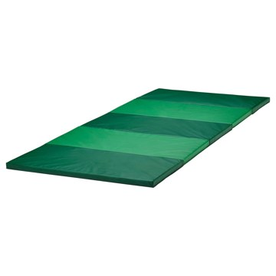 | https://www.ikea.com/kr/ko/images/products/plufsig-folding-gym-mat-green__1151600_pe884960_s5.jpg | output_ikea_bed\images\105.522.70.jpg | https://www.ikea.com/kr/ko/p/plufsig-folding-gym-mat-green-10552270/ | 검토
IKEA | 403.221.74 | BED | FLÅDIS 플로디스 바구니 - 해초 25 cm | IKEA | FLÅDIS 플로디스 바구니 - 해초 25 cm. 손으로 엮은 소재를 사용하여 하나하나 고유한 개성을 지닌 바구니입니다. 바구니의 손잡이가 위쪽을 향하도록 올려놓을 수도 있고 아래쪽으로 당겨서 내용물이 잘 보이도록 할 수도 있어요. 바구니에 물건을 넣으면 깔끔하게 정리할 수 있고 원하는 물건도 쉽게 찾을 수 있어요. 해초는 자라는 장소와 시기, 수확할 때의 날씨 조건에 따라 자연스러운 색상 변화가 나타나는 소재입니다. 욕실이나 습도가 높은 곳에는 적합하지 않습니다. | 0 | KRW |  | 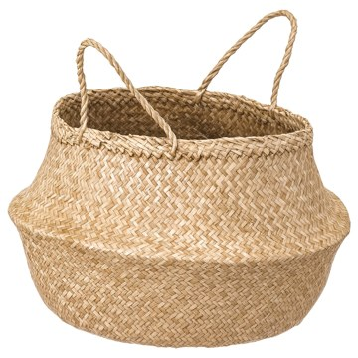 | https://www.ikea.com/kr/ko/images/products/fladis-basket-seagrass__0713073_pe729177_s5.jpg | output_ikea_bed\images\403.221.74.jpg | https://www.ikea.com/kr/ko/p/fladis-basket-seagrass-40322174/ | 검토
IKEA | 204.268.32 | BED | STOENSE 스토엔세 단모러그 - 미디엄그레이 200x300 cm | IKEA | STOENSE 스토엔세 단모러그 - 미디엄그레이 200x300 cm. 파일이 소음을 흡수해 주고, 걸을 때도 부드럽고 푹신합니다. 러그 여러 개를 이어놓아도 절단면의 이음새가 드러나지 않습니다. 은은하게 빛이 나서 표면 빛깔도 다양해보이죠. 겉면이 부드러워 거실에 따스함과 아늑한 분위기를 더해줍니다. 이 러그는 감촉이 부드러워 침실에 적합해요. 아늑한 분위기가 연출되고 소음을 줄이는 데 도움이 됩니다. 이 제품은 가정용으로 테스트를 거쳤습니다. 기계로 짠 러그입니다. | 179000 | KRW | https://schema.org/InStock |  | https://www.ikea.com/kr/ko/images/products/stoense-rug-low-pile-medium-grey__0624399_pe691812_s5.jpg | output_ikea_bed\images\204.268.32.jpg | https://www.ikea.com/kr/ko/p/stoense-rug-low-pile-medium-grey-20426832/ | 검토
IKEA | 405.305.78 | BED | EKET 에케트 수납장 - 브라운 호두나무 무늬 35x35x35 cm | IKEA | EKET 에케트 수납장 - 브라운 호두나무 무늬 35x35x35 cm. 하나의 유닛은 한정된 공간에서 그 자체로 충분한 수납공간으로 기능하며, 필요에 따라 더 큰 수납공간으로 확장할 수도 있습니다. 수납장을 바닥에 세워둘 수도 있고, 벽에 설치하여 바닥 공간을 넓게 사용할 수도 있습니다. 프레임을 벽면에 설치하려면 EKET/에케트 서스펜션레일을 사용해야 합니다. 이 프레임에는 35cm 길이의 서스펜션레일이 1개 필요합니다(별도 판매). 수납장을 바닥에 세워놓을 경우 발이나 다리를 추가해서 사용하세요. 별도 판매입니다. | 35000 | KRW | https://schema.org/InStock | 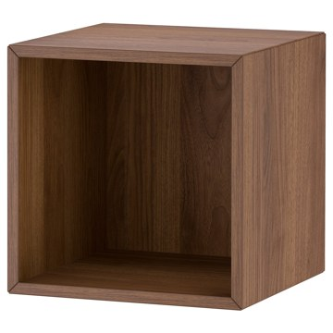 | https://www.ikea.com/kr/ko/images/products/eket-cabinet-brown-walnut-effect__1212323_pe910596_s5.jpg | output_ikea_bed\images\405.305.78.jpg | https://www.ikea.com/kr/ko/p/eket-cabinet-brown-walnut-effect-40530578/ | 검토
IKEA | 405.745.91 | BED | EKET 에케트 도어수납장 - 브라운 호두나무 무늬 35x35x35 cm | IKEA | EKET 에케트 도어수납장 - 브라운 호두나무 무늬 35x35x35 cm. 하나의 유닛은 한정된 공간에서 그 자체로 충분한 수납공간으로 기능하며, 필요에 따라 더 큰 수납공간으로 확장할 수도 있습니다. 다양한 크기의 수납장에 도어와 서랍 등을 자유롭게 추가하고 나만의 시스템을 만들어보세요. 수납장을 바닥에 세워둘 수도 있고, 벽에 설치하여 바닥 공간을 넓게 사용할 수도 있습니다. 터치식 도어로 살짝 밀면 부드럽게 열립니다. 수납장을 바닥에 세워놓을 경우 발이나 다리를 추가해서 사용하세요. 별도 판매입니다. | 45000 | KRW | https://schema.org/InStock | 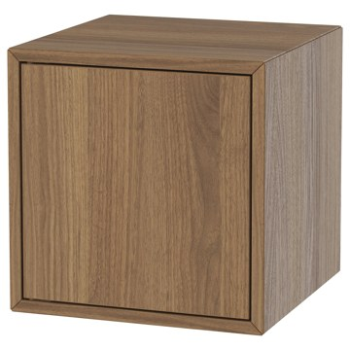 | https://www.ikea.com/kr/ko/images/products/eket-cabinet-with-door-brown-walnut-effect__1373857_pe960065_s5.jpg | output_ikea_bed\images\405.745.91.jpg | https://www.ikea.com/kr/ko/p/eket-cabinet-with-door-brown-walnut-effect-40574591/ | 검토
IKEA | 505.846.22 | BED | KLIPPOXEL 클리폭셀 담요/스로우 - 오프화이트 130x170 cm | IKEA | KLIPPOXEL 클리폭셀 담요/스로우 - 오프화이트 130x170 cm. SANELA 사넬라 쿠션커버와 찰떡궁합이에요. 재활용 폴리에스테르 100%로 만들었어요. 제품을 처음 사용할 때 보송보송한 표면은 살짝 흘러내릴 수 있습니다. | 29900 | KRW | https://schema.org/InStock | 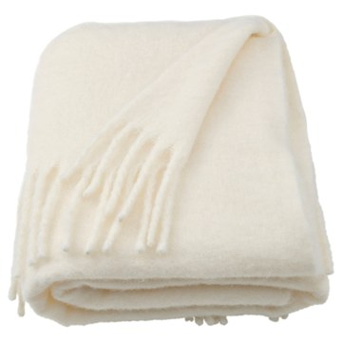 | https://www.ikea.com/kr/ko/images/products/klippoxel-throw-off-white__1284718_pe933121_s5.jpg | output_ikea_bed\images\505.846.22.jpg | https://www.ikea.com/kr/ko/p/klippoxel-throw-off-white-50584622/ | 검토
IKEA | 503.254.74 | BED | KRUX 크룩스 LED작업등 - 화이트 | IKEA | KRUX 크룩스 LED작업등 - 화이트. 조명 방향을 바꿀 수 있어 각종 작업등으로 쓰기에 적합합니다. LED 전구가 포함되어 있습니다. 200루멘 전구로 21W 백열전구의 밝기와 거의 동일합니다. 조명색:따뜻한 백색(2700K) LED 수명 약 25,000 시간. 전구는 포함되어 있으며, 필요한 경우 교체 가능합니다. 교체용 전구가 필요하실 경우, IKEA 매장의 교환/환불 코너를 방문하시거나 IKEA 고객지원센터로 문의해주세요. 만 3세 이상 사용 가능 | 29900 | KRW | https://schema.org/InStock | 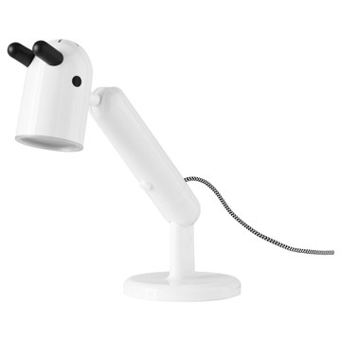 | https://www.ikea.com/kr/ko/images/products/krux-led-work-lamp-white__0540949_pe653354_s5.jpg | output_ikea_bed\images\503.254.74.jpg | https://www.ikea.com/kr/ko/p/krux-led-work-lamp-white-50325474/ | 검토
IKEA | 401.581.35 | BED | ALSEDA 알세다 스툴 - 바나나 섬유 | IKEA | ALSEDA 알세다 스툴 - 바나나 섬유. 숙련된 공예전문가가 손으로 엮어 만들어서 각 스툴은 저마다 독특한 개성을 지니고 있습니다. 가벼워서 쉽게 옮길 수 있습니다. 바나나 섬유에는 반점이 있을 수 있습니다. 재질의 강도에는 어떠한 영향도 없으니 안심하고 사용하세요. 지역사회의 규칙에 따라 재활용 또는 에너지 회수를 위해 분리 배출할 수 있습니다. 이 의자는 관련된 강도 및 내구성 표준을 준수하고 테스트를 거친 제품입니다. 테스트는 일반적인 제품의 사용 횟수와 110kg인 사용자를 기준으로 실시되었습니다. | 54900 | KRW | https://schema.org/InStock | 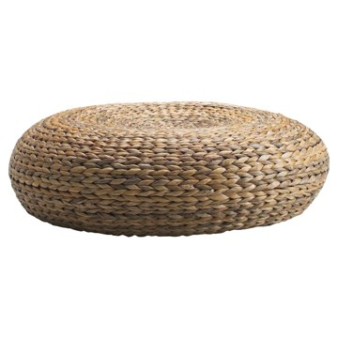 | https://www.ikea.com/kr/ko/images/products/alseda-stool-banana-fibre__24302_pe089431_s5.jpg | output_ikea_bed\images\401.581.35.jpg | https://www.ikea.com/kr/ko/p/alseda-stool-banana-fibre-40158135/ | 검토
IKEA | 605.836.17 | BED | GULLSUDARE 굴수다레 펜던트전등갓 - 화이트/핸드메이드 70 cm | IKEA | GULLSUDARE 굴수다레 펜던트전등갓 - 화이트/핸드메이드 70 cm. 다양한 IKEA의 클래식 아이템이 새로운 모습으로 재탄생한 Nytillverkad 뉘틸베르카드 컬렉션의 일부예요. 라이스페이퍼로 된 수공예 전등갓입니다. 선전등, 전구는 별도 판매입니다. | 49900 | KRW | https://schema.org/InStock | 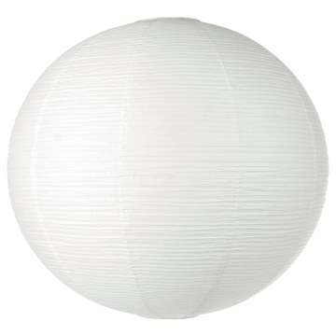 | https://www.ikea.com/kr/ko/images/products/gullsudare-pendant-lampshade-white-handmade__1399276_pe968294_s5.jpg | output_ikea_bed\images\605.836.17.jpg | https://www.ikea.com/kr/ko/p/gullsudare-pendant-lamp-shade-white-handmade-60583617/ | 검토
IKEA | 305.840.05 | BED | KLOTLÖNN 클로틀뢴 화분+받침 - 실내외겸용/그레이/베이지 15 cm | IKEA | KLOTLÖNN 클로틀뢴 화분+받침 - 실내외겸용/그레이/베이지 15 cm. 다양한 크기와 색상이 마련되어 있으니, 취향과 집안 장식을 고려해 조합하고 어울리도록 연출해 보세요. 화분 바닥에 배수구와 빠진 물을 받아주는 화분받침이 있어서 바로 화초를 심을 수 있습니다. 동파 방지 처리를 한 제품으로 속을 비우거나 보호덮개를 씌워두면 영하의 날씨에도 야외에 놓아둘 수 있습니다. 화분 바닥에 내부 지름을 나타내는 숫자가 적혀 있어 따로 측정하지 않고도 화분에 맞는 화초를 알 수 있어요. 화분과 받침대가 함께 판매됩니다. | 12900 | KRW | https://schema.org/InStock | 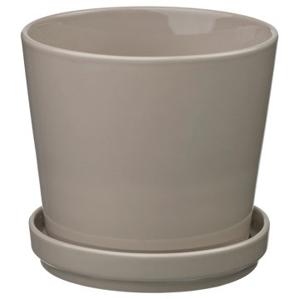 | https://www.ikea.com/kr/ko/images/products/klotloenn-plant-pot-with-saucer-in-outdoor-grey-beige__1317745_pe940703_s5.jpg | output_ikea_bed\images\305.840.05.jpg | https://www.ikea.com/kr/ko/p/klotloenn-plant-pot-with-saucer-in-outdoor-grey-beige-30584005/ | 검토
IKEA | 404.003.17 | BED | GNABBAS 그나바스 바구니 32x35x32 cm | IKEA | GNABBAS 그나바스 바구니 32x35x32 cm. KALLAX 칼락스 선반유닛을 비롯하여 선반 깊이 38cm 이상인 유닛에 잘 맞는 크기입니다. 게임과 미디어 액세서리부터 옷과 취미용품까지 아주 다양한 물건에 알맞은 크기예요. 손잡이가 있어서 쉽게 꺼낼 수 있습니다. 서랍 속 물건을 제자리에 정리해두면 나중에 쉽게 찾을 수 있어요. | 0 | KRW |  | 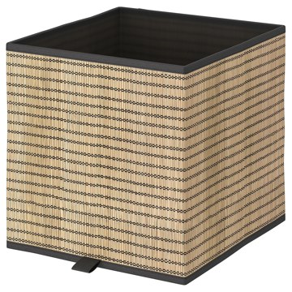 | https://www.ikea.com/kr/ko/images/products/gnabbas-basket__0713076_pe729180_s5.jpg | output_ikea_bed\images\404.003.17.jpg | https://www.ikea.com/kr/ko/p/gnabbas-basket-40400317/ | 검토
IKEA | 405.860.99 | BED | TORNSBORG 토른스보리 암체어베드 - 나겐 베이지/소나무 | IKEA | TORNSBORG 토른스보리 암체어베드 - 나겐 베이지/소나무. TORNSBORG 토른스보리 암체어 침대는 암체어에서 침대로 순식간에 변신할 수 있어요. 누구나 편리하고 편안하게 사용할 수 있죠. 암체어를 앞으로 펼치면 양쪽에서 침대에 올라갈 수 있어요. 모양과 기능이 완벽하게 조화를 이뤄 편안함과 스타일을 모두 선사합니다. 나무 프레임은 디자인의 필수 부분으로 방에 개성을 더해줘요. 단단하고 지지력이 좋아서 편안하게 앉거나 잘 수 있어요. 10년간 품질보증을 제공합니다. 자세한 내용은 품질보증서의 약관을 참조하세요. | 299000 | KRW | https://schema.org/InStock | 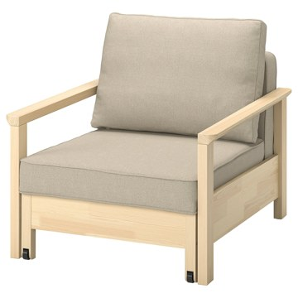 | https://www.ikea.com/kr/ko/images/products/tornsborg-armchair-bed-naggen-beige-pine__1387484_pe965841_s5.jpg | output_ikea_bed\images\405.860.99.jpg | https://www.ikea.com/kr/ko/p/tornsborg-armchair-bed-naggen-beige-pine-40586099/ | 검토
IKEA | 605.861.02 | BED | TORNSBORG 토른스보리 2인용 소파베드 - 나겐 베이지/소나무 | IKEA | TORNSBORG 토른스보리 2인용 소파베드 - 나겐 베이지/소나무. TORNSBORG 토른스보리 소파베드는 소파에서 침대로 순식간에 변신할 수 있어요. 누구나 편리하고 편안하게 사용할 수 있죠. 소파를 앞으로 펼치면 양쪽에서 침대에 올라갈 수 있어요. 두 명이 자기 좋은 침대가 됩니다. 모양과 기능이 완벽하게 조화를 이뤄 편안함과 스타일을 모두 선사합니다. 나무 프레임은 디자인의 필수 부분으로 방에 개성을 더해줘요. 단단하고 지지력이 좋아서 편안하게 앉거나 잘 수 있어요. | 499000 | KRW | https://schema.org/InStock | 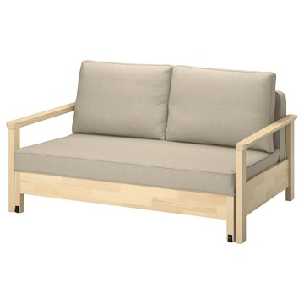 | https://www.ikea.com/kr/ko/images/products/tornsborg-2-seat-sofa-bed-naggen-beige-pine__1391409_pe965790_s5.jpg | output_ikea_bed\images\605.861.02.jpg | https://www.ikea.com/kr/ko/p/tornsborg-2-seat-sofa-bed-naggen-beige-pine-60586102/ | 검토
IKEA | 005.825.45 | BED | SKÖNABÄCK 셰나베크 2인용 소파베드 - 크니사 다크그레이 | IKEA | SKÖNABÄCK 셰나베크 2인용 소파베드 - 크니사 다크그레이. 아늑하고 안정감을 주는 소파베드에는 기능이 드러나지 않도록 감쪽같이 숨겨져 있어요. 수납공간과 침대로 변신 가능한 비밀을 확인해 보시겠어요? 팔걸이를 당기고 아래로 접어서 보조 시트나 싱글침대를 만들어 보세요. 시트 하단에는 실용적인 수납공간이 마련되어 있어 물건이 보이지 않게 수납할 뿐 아니라 가까이에 둘 수 있어요. 왼쪽이나 오른쪽에 접이식 팔걸이를 설치할 수 있는 덕분에 공간에 맞게 소파를 구성할 수 있습니다. | 0 | KRW |  | 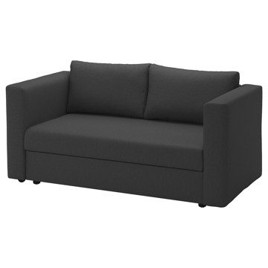 | https://www.ikea.com/kr/ko/images/products/skoenabaeck-2-seat-sofa-bed-knisa-dark-grey__1360572_pe954478_s5.jpg | output_ikea_bed\images\005.825.45.jpg | https://www.ikea.com/kr/ko/p/skoenabaeck-2-seat-sofa-bed-knisa-dark-grey-00582545/ | 검토
IKEA | 205.825.49 | BED | SKÖNABÄCK 셰나베크 2인용 소파베드 - 비슬레 옐로그린 | IKEA | SKÖNABÄCK 셰나베크 2인용 소파베드 - 비슬레 옐로그린. 아늑하고 안정감을 주는 소파베드에는 기능이 드러나지 않도록 감쪽같이 숨겨져 있어요. 수납공간과 침대로 변신 가능한 비밀을 확인해 보시겠어요? 팔걸이를 당기고 아래로 접어서 보조 시트나 싱글침대를 만들어 보세요. 시트 하단에는 실용적인 수납공간이 마련되어 있어 물건이 보이지 않게 수납할 뿐 아니라 가까이에 둘 수 있어요. 왼쪽이나 오른쪽에 접이식 팔걸이를 설치할 수 있는 덕분에 공간에 맞게 소파를 구성할 수 있습니다. | 0 | KRW |  | 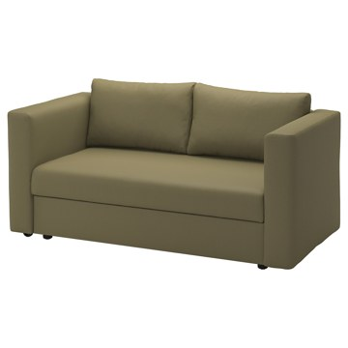 | https://www.ikea.com/kr/ko/images/products/skoenabaeck-2-seat-sofa-bed-vissle-yellow-green__1360562_pe954483_s5.jpg | output_ikea_bed\images\205.825.49.jpg | https://www.ikea.com/kr/ko/p/skoenabaeck-2-seat-sofa-bed-vissle-yellow-green-20582549/ | 검토
IKEA | 706.203.70 | BED | IKEA PS 2026 이케아 피에스 2026 체어베드 - 시프테보 라이트그레이베이지 | IKEA | IKEA PS 2026 이케아 피에스 2026 체어베드 - 시프테보 라이트그레이베이지. 펼쳐서 사용할 수 있는 보호 패브릭이 포함되어 있어, 표면을 먼지와 오염으로부터 지켜줍니다. 일상적으로 사용하면서 체어베드를 깨끗하게 유지할 수 있어요. 탈부착이 가능한 세탁 가능한 커버로 관리가 간편합니다. 금속 프레임에서 분리하려면 나사 두 개만 풀면 됩니다. 의자에서 침대로 손쉽게 변신하여, 나와 손님 모두에게 편안한 휴식을 제공합니다. 한 평 한 평이 소중한 작은 공간에서 사용하기 좋아요. | 399000 | KRW | https://schema.org/InStock | 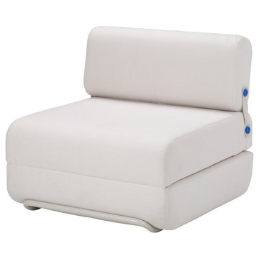 | https://www.ikea.com/kr/ko/images/products/ikea-ps-2026-chair-bed-skiftebo-light-grey-beige__1478460_pe999578_s5.jpg | output_ikea_bed\images\706.203.70.jpg | https://www.ikea.com/kr/ko/p/ikea-ps-2026-chair-bed-skiftebo-light-grey-beige-70620370/ | 검토
IKEA | 406.203.76 | BED | IKEA PS 2026 이케아 피에스 2026 체어베드 - 시프테보 브라이트오렌지 | IKEA | IKEA PS 2026 이케아 피에스 2026 체어베드 - 시프테보 브라이트오렌지. 펼쳐서 사용할 수 있는 보호 패브릭이 포함되어 있어, 표면을 먼지와 오염으로부터 지켜줍니다. 일상적으로 사용하면서 체어베드를 깨끗하게 유지할 수 있어요. 탈부착이 가능한 세탁 가능한 커버로 관리가 간편합니다. 금속 프레임에서 분리하려면 나사 두 개만 풀면 됩니다. 의자에서 침대로 손쉽게 변신하여, 나와 손님 모두에게 편안한 휴식을 제공합니다. 한 평 한 평이 소중한 작은 공간에서 사용하기 좋아요. | 399000 | KRW | https://schema.org/InStock | 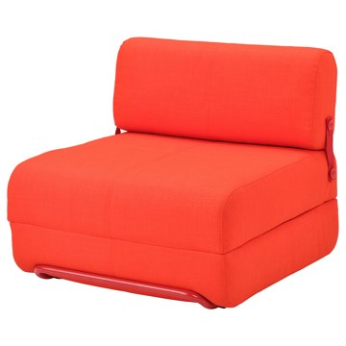 | https://www.ikea.com/kr/ko/images/products/ikea-ps-2026-chair-bed-skiftebo-bright-orange__1478459_pe999577_s5.jpg | output_ikea_bed\images\406.203.76.jpg | https://www.ikea.com/kr/ko/p/ikea-ps-2026-chair-bed-skiftebo-bright-orange-40620376/ | 검토
IKEA | 805.306.42 | BED | ÄLVDALEN 엘브달렌 3인용 소파베드 - 크니사 다크그레이 | IKEA | ÄLVDALEN 엘브달렌 3인용 소파베드 - 크니사 다크그레이. 다루기 편하고 펼치기 쉬운 ÄLVDALEN 엘브달렌 소파는 여러분이나 하룻밤 자고 가는 친구를 위한 편안한 더블 침대로 빠르게 변신할 수 있어요. 달콤한 낮잠을 자기에도 가장 좋은 공간이죠. 깔끔한 디자인과 실용적이고 쉽게 접근할 수 있는 시트 아래 수납공간이 있어서 좁은 공간에서 사용하기에 완벽해요. 친구와 가족이 와도 앉을 자리가 충분하죠. 소파를 펼치면 휴식할 수 있는 큰 라운지 공간을 누릴 수 있어요. | 349000 | KRW | https://schema.org/InStock | 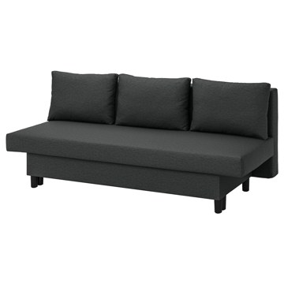 | https://www.ikea.com/kr/ko/images/products/aelvdalen-3-seat-sofa-bed-knisa-dark-grey__1194636_pe902033_s5.jpg | output_ikea_bed\images\805.306.42.jpg | https://www.ikea.com/kr/ko/p/aelvdalen-3-seat-sofa-bed-knisa-dark-grey-80530642/ | 검토
IKEA | 305.306.49 | BED | ÄLVDALEN 엘브달렌 3인용 소파베드 - 크니사 그레이베이지 | IKEA | ÄLVDALEN 엘브달렌 3인용 소파베드 - 크니사 그레이베이지. 다루기 편하고 펼치기 쉬운 ÄLVDALEN 엘브달렌 소파는 여러분이나 하룻밤 자고 가는 친구를 위한 편안한 더블 침대로 빠르게 변신할 수 있어요. 달콤한 낮잠을 자기에도 가장 좋은 공간이죠. 깔끔한 디자인과 실용적이고 쉽게 접근할 수 있는 시트 아래 수납공간이 있어서 좁은 공간에서 사용하기에 완벽해요. 친구와 가족이 와도 앉을 자리가 충분하죠. 소파를 펼치면 휴식할 수 있는 큰 라운지 공간을 누릴 수 있어요. | 349000 | KRW | https://schema.org/InStock | 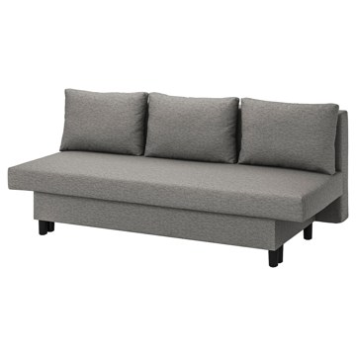 | https://www.ikea.com/kr/ko/images/products/aelvdalen-3-seat-sofa-bed-knisa-grey-beige__1194633_pe902030_s5.jpg | output_ikea_bed\images\305.306.49.jpg | https://www.ikea.com/kr/ko/p/aelvdalen-3-seat-sofa-bed-knisa-grey-beige-30530649/ | 검토
IKEA | 906.203.50 | BED | IKEA PS 2026 이케아 피에스 2026 3인용 소파베드 - 시프테보 라이트그레이베이지 | IKEA | IKEA PS 2026 이케아 피에스 2026 3인용 소파베드 - 시프테보 라이트그레이베이지. 스타일과 편안함을 모두 갖춘 디자인으로, 일상 속 휴식은 물론 손님이 왔을 때도 좋아요. 필요할 때 아늑한 침대로 손쉽게 변신하죠. 퀼팅 패턴이 고급스러운 느낌을 더해 어떤 공간에도 잘 어울리고, 세심하게 디자인된 등받이 덕분에 어느 각도에서 봐도 소파가 멋스러워요. 튼튼한 원목 프레임과 고급 소재로 만들어 거실에서 오래도록 함께할 든든한 아이템입니다. 10년 보증이 적용됩니다. 보증서의 약관을 참조하세요. | 849000 | KRW | https://schema.org/InStock |  | https://www.ikea.com/kr/ko/images/products/ikea-ps-2026-3-seat-sofa-bed-skiftebo-light-grey-beige__1478462_pe999579_s5.jpg | output_ikea_bed\images\906.203.50.jpg | https://www.ikea.com/kr/ko/p/ikea-ps-2026-3-seat-sofa-bed-skiftebo-light-grey-beige-90620350/ | 검토
IKEA | 095.170.46 | BED | FRIHETEN 프리헤텐 수납코너소파베드 - 파링에 라이트그레이 | IKEA | FRIHETEN 프리헤텐 수납코너소파베드 - 파링에 라이트그레이. 등쿠션을 빼고 하부프레임을 잡아당기면 쉽고 빠르게 침대로 바꿀 수 있어요. 소파와 긴의자, 더블침대가 하나로 합쳐진 제품입니다. 긴의자 밑에 수납공간이 있습니다. 의자시트를 열고 고정시킬 수 있어서 쉽고 안전하게 물건을 꺼내고 넣을 수 있습니다. 긴의자는 좌우 어디에든 놓을 수 있고 언제든지 위치를 바꿀 수 있습니다. 10년 보증이 적용됩니다. 보증서의 약관을 참조하세요. | 649000 | KRW | https://schema.org/InStock |  | https://www.ikea.com/kr/ko/images/products/friheten-corner-sofa-bed-with-storage-faringe-light-grey__1320707_pe941322_s5.jpg | output_ikea_bed\images\095.170.46.jpg | https://www.ikea.com/kr/ko/p/friheten-corner-sofa-bed-with-storage-faringe-light-grey-s09517046/ | 검토
IKEA | 092.167.55 | BED | FRIHETEN 프리헤텐 수납코너소파베드 - 시프테보 다크그레이 | IKEA | FRIHETEN 프리헤텐 수납코너소파베드 - 시프테보 다크그레이. 등쿠션을 빼고 하부프레임을 잡아당기면 쉽고 빠르게 침대로 바꿀 수 있어요. 소파와 긴의자, 더블침대가 하나로 합쳐진 제품입니다. 긴의자 밑에 수납공간이 있습니다. 의자시트를 열고 고정시킬 수 있어서 쉽고 안전하게 물건을 꺼내고 넣을 수 있습니다. 긴의자는 좌우 어디에든 놓을 수 있고 언제든지 위치를 바꿀 수 있습니다. 10년 보증이 적용됩니다. 보증서의 약관을 참조하세요. 등받이쿠션 3개가 포함됩니다. 커버를 벗길 수 없습니다. | 699000 | KRW | https://schema.org/InStock |  | https://www.ikea.com/kr/ko/images/products/friheten-corner-sofa-bed-with-storage-skiftebo-dark-grey__0175610_pe328883_s5.jpg | output_ikea_bed\images\092.167.55.jpg | https://www.ikea.com/kr/ko/p/friheten-corner-sofa-bed-with-storage-skiftebo-dark-grey-s09216755/ | 검토
IKEA | 995.170.42 | BED | FRIHETEN 프리헤텐 수납코너소파베드 - 파링에 브라운오렌지 | IKEA | FRIHETEN 프리헤텐 수납코너소파베드 - 파링에 브라운오렌지. 등쿠션을 빼고 하부프레임을 잡아당기면 쉽고 빠르게 침대로 바꿀 수 있어요. 소파와 긴의자, 더블침대가 하나로 합쳐진 제품입니다. 긴의자 밑에 수납공간이 있습니다. 의자시트를 열고 고정시킬 수 있어서 쉽고 안전하게 물건을 꺼내고 넣을 수 있습니다. 긴의자는 좌우 어디에든 놓을 수 있고 언제든지 위치를 바꿀 수 있습니다. 10년 보증이 적용됩니다. 보증서의 약관을 참조하세요. | 649000 | KRW | https://schema.org/InStock |  | https://www.ikea.com/kr/ko/images/products/friheten-corner-sofa-bed-with-storage-faringe-brown-orange__1360635_pe954538_s5.jpg | output_ikea_bed\images\995.170.42.jpg | https://www.ikea.com/kr/ko/p/friheten-corner-sofa-bed-with-storage-faringe-brown-orange-s99517042/ | 검토
IKEA | 292.168.20 | BED | FRIHETEN 프리헤텐 수납코너소파베드 - 봄스타드 블랙 | IKEA | FRIHETEN 프리헤텐 수납코너소파베드 - 봄스타드 블랙. 등쿠션을 빼고 하부프레임을 잡아당기면 쉽고 빠르게 침대로 바꿀 수 있어요. 소파와 긴의자, 더블침대가 하나로 합쳐진 제품입니다. 긴의자 밑에 수납공간이 있습니다. 의자시트를 열고 고정시킬 수 있어서 쉽고 안전하게 물건을 꺼내고 넣을 수 있습니다. 고정커버는 가죽 같은 느낌의 튼튼한 코팅 패브릭 소재를 사용했어요. 긴의자는 좌우 어디에든 놓을 수 있고 언제든지 위치를 바꿀 수 있습니다. 10년 보증이 적용됩니다. 보증서의 약관을 참조하세요. 등받이쿠션 3개가 포함됩니다. | 849000 | KRW | https://schema.org/InStock |  | https://www.ikea.com/kr/ko/images/products/friheten-corner-sofa-bed-with-storage-bomstad-black__0248337_pe386785_s5.jpg | output_ikea_bed\images\292.168.20.jpg | https://www.ikea.com/kr/ko/p/friheten-corner-sofa-bed-with-storage-bomstad-black-s29216820/ | 검토
IKEA | 803.614.94 | BED | HAMMARN 함마른 소파베드 - 크니사 다크그레이/블랙 | IKEA | HAMMARN 함마른 소파베드 - 크니사 다크그레이/블랙. 신축성 있는 패브릭이 소파베드의 매트리스패드를 감싸고 있기 때문에, 더욱 편안하게 앉고 누울 수 있습니다. 2인용 침대로도 사용할 수 있어요. 가벼워서 쉽게 옮길 수 있습니다. 커버를 벗겨서 세탁할 수 있습니다. 10년 품질보증. 자세한 내용은 품질보증 브로슈어를 참조하세요. 본 제품의 소재는 재활용이 가능합니다. 해당 지역의 재활용 규정을 확인하고 재활용 관련시설에 문의하세요. | 120000 | KRW | https://schema.org/InStock |  | https://www.ikea.com/kr/ko/images/products/hammarn-sofa-bed-knisa-dark-grey-black__0519027_pe641353_s5.jpg | output_ikea_bed\images\803.614.94.jpg | https://www.ikea.com/kr/ko/p/hammarn-sofa-bed-knisa-dark-grey-black-80361494/ | 검토
IKEA | 603.557.62 | BED | FRIDHULT 프리드훌트 소파베드 - 크니사 라이트그레이 | IKEA | FRIDHULT 프리드훌트 소파베드 - 크니사 라이트그레이. FRIDHULT 프리드훌트 소파베드의 작고 깔끔한 크기와 팔걸이를 최소화한 디자인은 좁은 공간에 잘 맞으면서 수면 공간을 최대로 제공합니다. 소파는 손쉽게 침대로 바꾸고 다시 소파로 재빠르게 되돌릴 수 있어요. 목재 느낌의 다리로 소파베드에 따뜻한 분위기를 더하고, 등받이는 마감 처리되어 어느 방향에서 보아도 멋스럽기 때문에 좋아하는 방의 한가운데 놓아도 좋습니다. 10년간 품질보증을 제공합니다. 자세한 내용은 품질보증서의 약관을 참조하세요. 커버를 벗길 수 없습니다. | 249000 | KRW | https://schema.org/InStock |  | https://www.ikea.com/kr/ko/images/products/fridhult-sofa-bed-knisa-light-grey__1194665_pe902051_s5.jpg | output_ikea_bed\images\603.557.62.jpg | https://www.ikea.com/kr/ko/p/fridhult-sofa-bed-knisa-light-grey-60355762/ | 검토
IKEA | 205.754.50 | BED | FRIDHULT 프리드훌트 소파베드 - 시프테보 옐로 | IKEA | FRIDHULT 프리드훌트 소파베드 - 시프테보 옐로. FRIDHULT 프리드훌트 소파베드의 작고 깔끔한 크기와 팔걸이를 최소화한 디자인은 좁은 공간에 잘 맞으면서 수면 공간을 최대로 제공합니다. 소파는 손쉽게 침대로 바꾸고 다시 소파로 재빠르게 되돌릴 수 있어요. 목재 느낌의 다리로 소파베드에 따뜻한 분위기를 더하고, 등받이는 마감 처리되어 어느 방향에서 보아도 멋스럽기 때문에 좋아하는 방의 한가운데 놓아도 좋습니다. 10년간 품질보증을 제공합니다. 자세한 내용은 품질보증서의 약관을 참조하세요. 커버를 벗길 수 없습니다. | 299000 | KRW | https://schema.org/InStock |  | https://www.ikea.com/kr/ko/images/products/fridhult-sofa-bed-skiftebo-yellow__1265821_pe927821_s5.jpg | output_ikea_bed\images\205.754.50.jpg | https://www.ikea.com/kr/ko/p/fridhult-sofa-bed-skiftebo-yellow-20575450/ | 검토
IKEA | 305.036.55 | BED | BRIMNES 브림네스 데이베드프레임+서랍2 - 화이트 80x200 cm | IKEA | BRIMNES 브림네스 데이베드프레임+서랍2 - 화이트 80x200 cm. 부드럽고 푹신한 베개 몇 개를 등받이로 놓으면 데이베드가 편안한 소파나 긴의자로 변신합니다. 소파도 되고 싱글 침대도 되는 제품입니다. 공간을 넓게 쓸 수 있죠. 청소년이 쓰는 방이나 좁은 집에서 사용하기에 제격입니다. 친구가 하루 자고 갈 때 쓰기에 편리한 데이베드 제품입니다. 침대 베이스를 당기면 단숨에 더블베드로 변신하죠. 여분의 이불, 베개, 패브릭 등을 보관하면서 사용할 때는 편하게 꺼낼 수 있는 넉넉한 크기의 서랍입니다. | 299000 | KRW | https://schema.org/InStock |  | https://www.ikea.com/kr/ko/images/products/brimnes-day-bed-frame-with-2-drawers-white__1161827_pe889528_s5.jpg | output_ikea_bed\images\305.036.55.jpg | https://www.ikea.com/kr/ko/p/brimnes-day-bed-frame-with-2-drawers-white-30503655/ | 검토
IKEA | 905.654.19 | BED | VITHÄLL 비텔 매트리스/푸프 - 매우 단단함/비슬레 그레이 80x200 cm | IKEA | VITHÄLL 비텔 매트리스/푸프 - 매우 단단함/비슬레 그레이 80x200 cm. 쿠션형스툴, 풋스툴, 간이침대의 3가지 기능이 하나의 가구에 모두 들어가 있어요. 공간이 부족할 때 가장 필요한 솔루션이죠. 포켓스프링이 정밀하게 몸의 곡선을 따라가며 필요한 곳을 정확하고 편안하게 지지해 줘요. 상단에 폼 레이어가 있어서 부드럽고 편안하게 휴식할 수 있어요. 운반용 손잡이가 있어 한 손으로 쿠션형스툴을 쉽게 침대로 바꿀 수 있어요. 간단히 접어서 함께 제공되는 가방에 넣어 보관하세요. | 139000 | KRW | https://schema.org/InStock |  | https://www.ikea.com/kr/ko/images/products/vithaell-mattress-pouffe-extra-firm-vissle-grey__1248545_pe923165_s5.jpg | output_ikea_bed\images\905.654.19.jpg | https://www.ikea.com/kr/ko/p/vithaell-mattress-pouffe-extra-firm-vissle-grey-90565419/ | 검토
IKEA | 593.870.09 | BED | LYCKSELE LÖVÅS 뤽셀레 뢰보스 2인용 소파베드 - 란스타 내추럴 | IKEA | LYCKSELE LÖVÅS 뤽셀레 뢰보스 2인용 소파베드 - 란스타 내추럴. 매일 사용하기 좋은 심플하고 단단한 폼 매트리스. 새로운 분위기를 연출하고 싶다면 커버를 교체해보세요. 누구든지 쉽게 2인용 침대로 바꿀 수 있습니다. 매트리스 커버를 벗겨서 드라이클리닝할 수 있습니다. Ransta 란스타 커버는 자연스러운 색감의 매끄러운 면 패브릭으로 만들어져 다양한 환경에 잘 어울려요. 여러 매트리스와 다양한 디자인의 커버 중에서 나에게 가장 잘 맞는 제품을 선택해 보세요. 10년 보증이 적용됩니다. 보증서의 약관을 참조하세요. | 319000 | KRW | https://schema.org/InStock |  | https://www.ikea.com/kr/ko/images/products/lycksele-loevas-2-seat-sofa-bed-ransta-natural__0949712_pe799986_s5.jpg | output_ikea_bed\images\593.870.09.jpg | https://www.ikea.com/kr/ko/p/lycksele-loevas-2-seat-sofa-bed-ransta-natural-s59387009/ | 검토
IKEA | 393.871.33 | BED | LYCKSELE LÖVÅS 뤽셀레 뢰보스 2인용 소파베드 - 반스브로 다크그레이 | IKEA | LYCKSELE LÖVÅS 뤽셀레 뢰보스 2인용 소파베드 - 반스브로 다크그레이. 매일 사용하기 좋은 심플하고 단단한 폼 매트리스. 새로운 분위기를 연출하고 싶다면 커버를 교체해보세요. 누구든지 쉽게 2인용 침대로 바꿀 수 있습니다. 매트리스 커버를 벗겨서 드라이클리닝할 수 있습니다. Vansbro 반스브로 커버는 퀼트 구조의 매우 부드러운 패브릭으로 만들어져 편안함과 스타일이 모두 돋보여요. 여러 매트리스와 다양한 디자인의 커버 중에서 나에게 가장 잘 맞는 제품을 선택해 보세요. | 359000 | KRW | https://schema.org/InStock |  | https://www.ikea.com/kr/ko/images/products/lycksele-loevas-2-seat-sofa-bed-vansbro-dark-grey__0949727_pe799964_s5.jpg | output_ikea_bed\images\393.871.33.jpg | https://www.ikea.com/kr/ko/p/lycksele-loevas-2-seat-sofa-bed-vansbro-dark-grey-s39387133/ | 검토
IKEA | 893.870.36 | BED | LYCKSELE LÖVÅS 뤽셀레 뢰보스 2인용 소파베드 - 크니사 라이트그레이 | IKEA | LYCKSELE LÖVÅS 뤽셀레 뢰보스 2인용 소파베드 - 크니사 라이트그레이. 매일 사용하기 좋은 심플하고 단단한 폼 매트리스. 새로운 분위기를 연출하고 싶다면 커버를 교체해보세요. 누구든지 쉽게 2인용 침대로 바꿀 수 있습니다. 매트리스 커버를 벗겨서 드라이클리닝할 수 있습니다. Knisa 크니사 커버는 퀼트 구조의 매끄러운 폴리에스테르 패브릭으로 만들어져 편안함과 스타일이 모두 돋보여요. 여러 매트리스와 다양한 디자인의 커버 중에서 나에게 가장 잘 맞는 제품을 선택해 보세요. | 359000 | KRW | https://schema.org/InStock |  | https://www.ikea.com/kr/ko/images/products/lycksele-loevas-2-seat-sofa-bed-knisa-light-grey__0949707_pe799982_s5.jpg | output_ikea_bed\images\893.870.36.jpg | https://www.ikea.com/kr/ko/p/lycksele-loevas-2-seat-sofa-bed-knisa-light-grey-s89387036/ | 검토
IKEA | 295.632.02 | BED | LYCKSELE LÖVÅS 뤽셀레 뢰보스 2인용 소파베드 - 반스브로 옐로 | IKEA | LYCKSELE LÖVÅS 뤽셀레 뢰보스 2인용 소파베드 - 반스브로 옐로. 매일 사용하기 좋은 심플하고 단단한 폼 매트리스. 새로운 분위기를 연출하고 싶다면 커버를 교체해보세요. 누구든지 쉽게 2인용 침대로 바꿀 수 있습니다. 매트리스 커버를 벗겨서 드라이클리닝할 수 있습니다. Vansbro 반스브로 커버는 퀼트 구조의 매우 부드러운 패브릭으로 만들어져 편안함과 스타일이 모두 돋보여요. 여러 매트리스와 다양한 디자인의 커버 중에서 나에게 가장 잘 맞는 제품을 선택해 보세요. 10년 보증이 적용됩니다. 보증서의 약관을 참조하세요. | 359000 | KRW | https://schema.org/InStock |  | https://www.ikea.com/kr/ko/images/products/lycksele-loevas-2-seat-sofa-bed-vansbro-yellow__1362892_pe955357_s5.jpg | output_ikea_bed\images\295.632.02.jpg | https://www.ikea.com/kr/ko/p/lycksele-loevas-2-seat-sofa-bed-vansbro-yellow-s29563202/ | 검토
IKEA | 295.617.07 | BED | LYCKSELE LÖVÅS 뤽셀레 뢰보스 2인용 소파베드 - 그린드토르프 멀티컬러 | IKEA | LYCKSELE LÖVÅS 뤽셀레 뢰보스 2인용 소파베드 - 그린드토르프 멀티컬러. 매일 사용하기 좋은 심플하고 단단한 폼 매트리스. 새로운 분위기를 연출하고 싶다면 커버를 교체해보세요. 누구든지 쉽게 2인용 침대로 바꿀 수 있습니다. 매트리스 커버를 벗겨서 드라이클리닝할 수 있습니다. 여러 매트리스와 다양한 디자인의 커버 중에서 나에게 가장 잘 맞는 제품을 선택해 보세요. 커버는 분리하여 물세탁이 가능하기 때문에 오랫동안 깨끗하게 사용할 수 있습니다. 10년 보증이 적용됩니다. 보증서의 약관을 참조하세요. | 339000 | KRW | https://schema.org/InStock |  | https://www.ikea.com/kr/ko/images/products/lycksele-loevas-2-seat-sofa-bed-grindtorp-multicolour__1362887_pe955352_s5.jpg | output_ikea_bed\images\295.617.07.jpg | https://www.ikea.com/kr/ko/p/lycksele-loevas-2-seat-sofa-bed-grindtorp-multicolour-s29561707/ | 검토
IKEA | 594.280.95 | BED | FYRESDAL 퓌레스달 데이베드+매트리스2 - 블랙/오고트네스 단단함 80x200 cm | IKEA | FYRESDAL 퓌레스달 데이베드+매트리스2 - 블랙/오고트네스 단단함 80x200 cm. 파우더코팅 스틸이라 관리가 쉽습니다. 유행을 타지 않는 디자인이란 결국 내가 원하는 스타일을 말합니다. 그게 미니멀리즘이든 알록달록한 패턴이든 말이죠. 부드럽고 푹신한 베개 몇 개를 등받이로 놓으면 데이베드가 편안한 소파나 긴의자로 변신합니다. 소파도 되고 싱글 침대도 되는 제품입니다. 공간을 넓게 쓸 수 있죠. 청소년이 쓰는 방이나 좁은 집에서 사용하기에 제격입니다. 탄성폼 매트리스가 몸 전체를 편안하게 받쳐줍니다. 침구류 별매. | 359000 | KRW | https://schema.org/InStock |  | https://www.ikea.com/kr/ko/images/products/fyresdal-day-bed-with-2-mattresses-black-agotnes-firm__1171956_pe893219_s5.jpg | output_ikea_bed\images\594.280.95.jpg | https://www.ikea.com/kr/ko/p/fyresdal-day-bed-with-2-mattresses-black-agotnes-firm-s59428095/ | 검토
IKEA | 093.909.38 | BED | FYRESDAL 퓌레스달 데이베드+매트리스2 - 블랙/반나레이드 매우 단단함 80x200 cm | IKEA | FYRESDAL 퓌레스달 데이베드+매트리스2 - 블랙/반나레이드 매우 단단함 80x200 cm. 파우더코팅 스틸이라 관리가 쉽습니다. 유행을 타지 않는 디자인이란 결국 내가 원하는 스타일을 말합니다. 그게 미니멀리즘이든 알록달록한 패턴이든 말이죠. 부드럽고 푹신한 베개 몇 개를 등받이로 놓으면 데이베드가 편안한 소파나 긴의자로 변신합니다. 소파도 되고 싱글 침대도 되는 제품입니다. 공간을 넓게 쓸 수 있죠. 청소년이 쓰는 방이나 좁은 집에서 사용하기에 제격입니다. 데이베드를 소파로 사용할 때는 매트리스를 위로 올려주세요. | 457000 | KRW | https://schema.org/InStock |  | https://www.ikea.com/kr/ko/images/products/fyresdal-day-bed-with-2-mattresses-black-vannareid-extra-firm__1162739_pe889947_s5.jpg | output_ikea_bed\images\093.909.38.jpg | https://www.ikea.com/kr/ko/p/fyresdal-day-bed-with-2-mattresses-black-vannareid-extra-firm-s09390938/ | 검토
IKEA | 095.214.73 | BED | FYRESDAL 퓌레스달 데이베드+매트리스2 - 블랙/오피엘 푹신함 80x200 cm | IKEA | FYRESDAL 퓌레스달 데이베드+매트리스2 - 블랙/오피엘 푹신함 80x200 cm. 파우더코팅 스틸이라 관리가 쉽습니다. 유행을 타지 않는 디자인이란 결국 내가 원하는 스타일을 말합니다. 그게 미니멀리즘이든 알록달록한 패턴이든 말이죠. 부드럽고 푹신한 베개 몇 개를 등받이로 놓으면 데이베드가 편안한 소파나 긴의자로 변신합니다. 소파도 되고 싱글 침대도 되는 제품입니다. 공간을 넓게 쓸 수 있죠. 청소년이 쓰는 방이나 좁은 집에서 사용하기에 제격입니다. 탄성 좋은 폼 매트리스와 함께 안정감과 편안함을 느껴보세요. 침구류 별매. | 497000 | KRW | https://schema.org/InStock |  | https://www.ikea.com/kr/ko/images/products/fyresdal-day-bed-with-2-mattresses-black-afjaell-medium-firm__1162174_pe889672_s5.jpg | output_ikea_bed\images\095.214.73.jpg | https://www.ikea.com/kr/ko/p/fyresdal-day-bed-with-2-mattresses-black-afjaell-medium-firm-s09521473/ | 검토
IKEA | 895.214.74 | BED | FYRESDAL 퓌레스달 데이베드+매트리스2 - 블랙/오피엘 단단함 80x200 cm | IKEA | FYRESDAL 퓌레스달 데이베드+매트리스2 - 블랙/오피엘 단단함 80x200 cm. 파우더코팅 스틸이라 관리가 쉽습니다. 유행을 타지 않는 디자인이란 결국 내가 원하는 스타일을 말합니다. 그게 미니멀리즘이든 알록달록한 패턴이든 말이죠. 부드럽고 푹신한 베개 몇 개를 등받이로 놓으면 데이베드가 편안한 소파나 긴의자로 변신합니다. 소파도 되고 싱글 침대도 되는 제품입니다. 공간을 넓게 쓸 수 있죠. 청소년이 쓰는 방이나 좁은 집에서 사용하기에 제격입니다. 탄성 좋은 폼 매트리스와 함께 안정감과 편안함을 느껴보세요. 침구류 별매. | 497000 | KRW | https://schema.org/InStock |  | https://www.ikea.com/kr/ko/images/products/fyresdal-day-bed-with-2-mattresses-black-afjaell-firm__1162174_pe889672_s5.jpg | output_ikea_bed\images\895.214.74.jpg | https://www.ikea.com/kr/ko/p/fyresdal-day-bed-with-2-mattresses-black-afjaell-firm-s89521474/ | 검토
IKEA | 306.021.94 | BED | NYKIL 뉘킬 2인용 소파베드 - 다크그레이 | IKEA | NYKIL 뉘킬 2인용 소파베드 - 다크그레이. 작고 귀여운 소파베드로 좁은 공간에도 잘 어울립니다. 쉽게 침대로 바꿀 수 있어요. 다양한 색상과 패턴의 쿠션으로 마무리하면 더욱 편안하고 나만의 색깔이 드러나는 소파를 만들 수 있습니다. 10년간 품질보증을 제공합니다. 자세한 내용은 품질보증서의 약관을 참조하세요. 본 제품은 재생이 가능하며 에너지를 재생하는데 사용할 수도 있습니다. 이 의자는 가정용이며, EN 12520에 따라 검사를 마쳤습니다. | 129000 | KRW | https://schema.org/InStock |  | https://www.ikea.com/kr/ko/images/products/nykil-2-seat-sofa-bed-dark-grey__1397319_pe967519_s5.jpg | output_ikea_bed\images\306.021.94.jpg | https://www.ikea.com/kr/ko/p/nykil-2-seat-sofa-bed-dark-grey-30602194/ | 검토
IKEA | 305.415.77 | BED | BÅRSLÖV 보르슬뢰브 3인용소파베드+긴 의자 - 티블레뷔 라이트그레이-터쿼이즈 | IKEA | BÅRSLÖV 보르슬뢰브 3인용소파베드+긴 의자 - 티블레뷔 라이트그레이-터쿼이즈. BÅRSLÖV 보르슬뢰브 소파베드는 부드러운 모양과 넉넉한 사이즈로 출시되었고 편안한 쿠션이 있어서 푹 파묻혀 있기에 완벽한 장소예요. 등쿠션을 빼고 하부프레임을 잡아당기면 쉽고 빠르게 침대로 바꿀 수 있어요. 긴의자 밑에 수납공간이 있습니다. 의자시트를 열고 고정시킬 수 있어서 쉽고 안전하게 물건을 꺼내고 넣을 수 있습니다. 긴의자는 왼쪽이나 오른쪽에 배치할 수 있어요. 공간이나 취향에 따라 마음대로 선택해보세요. | 849000 | KRW | https://schema.org/InStock |  | https://www.ikea.com/kr/ko/images/products/barsloev-3-seat-sofa-bed-with-chaise-longue-tibbleby-light-grey-turquoise__1344846_pe949936_s5.jpg | output_ikea_bed\images\305.415.77.jpg | https://www.ikea.com/kr/ko/p/barsloev-3-seat-sofa-bed-with-chaise-longue-tibbleby-light-grey-turquoise-30541577/ | 검토
IKEA | 405.512.26 | BED | FRIHETEN 프리헤텐 3인용 소파베드 - 파링에 라이트그레이 | IKEA | FRIHETEN 프리헤텐 3인용 소파베드 - 파링에 라이트그레이. 쉽게 침대로 바꿀 수 있어요. 의자시트 밑에 넓고 실용적인 수납공간이 있습니다. 10년 품질보증. 자세한 내용은 품질보증 브로슈어를 참조하세요. 내변색성 레벨 1~8 중 레벨 5~6 판정을 받은 커버입니다. 업계 표준에 따르면 가정용으로는 레벨 4 이상이 적합합니다. 이 의자는 관련된 강도 및 내구성 표준을 준수하고 테스트를 거친 제품입니다. 테스트는 일반적인 제품의 사용 횟수와 110kg인 사용자를 기준으로 실시되었습니다. | 599000 | KRW | https://schema.org/InStock |  | https://www.ikea.com/kr/ko/images/products/friheten-3-seat-sofa-bed-faringe-light-grey__1320694_pe941315_s5.jpg | output_ikea_bed\images\405.512.26.jpg | https://www.ikea.com/kr/ko/p/friheten-3-seat-sofa-bed-faringe-light-grey-40551226/ | 검토
IKEA | 303.411.49 | BED | FRIHETEN 프리헤텐 3인용소파베드 - 시프테보 다크그레이 | IKEA | FRIHETEN 프리헤텐 3인용소파베드 - 시프테보 다크그레이. 쉽게 침대로 바꿀 수 있어요. 의자시트 밑에 넓고 실용적인 수납공간이 있습니다. 10년 보증이 적용됩니다. 보증서의 약관을 참조하세요. 본 커버는 35,000회의 마모를 견뎌낼 수 있도록 시험을 거쳤습니다. 15,000회 이상을 견디는 제품은 집에서 매일 사용하는 가구에 적합하며, 30,000회 이상을 견디는 제품은 쉽게 마모되지 않습니다. 내변색성 레벨 1~8 중 레벨 5 판정을 받은 커버입니다. 업계 표준에 따르면 가정용으로는 레벨 4 이상이 적합합니다. | 599000 | KRW | https://schema.org/InStock |  | https://www.ikea.com/kr/ko/images/products/friheten-three-seat-sofa-bed-skiftebo-dark-grey__0525504_pe644868_s5.jpg | output_ikea_bed\images\303.411.49.jpg | https://www.ikea.com/kr/ko/p/friheten-three-seat-sofa-bed-skiftebo-dark-grey-30341149/ | 검토
IKEA | 003.411.36 | BED | FRIHETEN 프리헤텐 3인용소파베드 - 봄스타드 블랙 | IKEA | FRIHETEN 프리헤텐 3인용소파베드 - 봄스타드 블랙. 쉽게 침대로 바꿀 수 있어요. 의자시트 밑에 넓고 실용적인 수납공간이 있습니다. 고정커버는 가죽 같은 느낌의 튼튼한 코팅 패브릭 소재를 사용했어요. 10년 보증이 적용됩니다. 보증서의 약관을 참조하세요. 내변색성 레벨 1~8 중 레벨 5 판정을 받은 커버입니다. 업계 표준에 따르면 가정용으로는 레벨 4 이상이 적합합니다. 등받이쿠션 3개가 포함됩니다. | 749000 | KRW | https://schema.org/InStock |  | https://www.ikea.com/kr/ko/images/products/friheten-three-seat-sofa-bed-bomstad-black__0325717_pe523061_s5.jpg | output_ikea_bed\images\003.411.36.jpg | https://www.ikea.com/kr/ko/p/friheten-three-seat-sofa-bed-bomstad-black-00341136/ | 검토
IKEA | 805.512.29 | BED | FRIHETEN 프리헤텐 3인용 소파베드 - 파링에 브라운오렌지 | IKEA | FRIHETEN 프리헤텐 3인용 소파베드 - 파링에 브라운오렌지. 쉽게 침대로 바꿀 수 있어요. 의자시트 밑에 넓고 실용적인 수납공간이 있습니다. 10년 품질보증. 자세한 내용은 품질보증 브로슈어를 참조하세요. 내변색성 레벨 1~8 중 레벨 5~6 판정을 받은 커버입니다. 업계 표준에 따르면 가정용으로는 레벨 4 이상이 적합합니다. 이 의자는 관련된 강도 및 내구성 표준을 준수하고 테스트를 거친 제품입니다. 테스트는 일반적인 제품의 사용 횟수와 110kg인 사용자를 기준으로 실시되었습니다. | 599000 | KRW | https://schema.org/InStock |  | https://www.ikea.com/kr/ko/images/products/friheten-3-seat-sofa-bed-faringe-brown-orange__1360646_pe954547_s5.jpg | output_ikea_bed\images\805.512.29.jpg | https://www.ikea.com/kr/ko/p/friheten-3-seat-sofa-bed-faringe-brown-orange-80551229/ | 검토
IKEA | 006.292.70 | BED | LINDÅKRA 린도크라 2인용 소파베드 - 비슬레 라이트그레이-그린 | IKEA | LINDÅKRA 린도크라 2인용 소파베드 - 비슬레 라이트그레이-그린. 이 소파베드는 깔끔하고 참신하며 다용도의 디자인을 자랑합니다. 둥근 모양과 넉넉한 크기의 등받이 쿠션이 편안함을 더하고 기분 좋은 느낌을 선사해요. 쿠션형스툴이 시트에 연결된 상태를 유지하여 손쉽게 싱글침대를 구성할 수 있어요. 등받이 쿠션을 분리하기만 하면 잠자리가 완성돼요. 소파베드는 시트 섹션 하단과 쿠션형스툴 내부에 실용적인 수납공간을 제공합니다. 10년 품질보증. 자세한 내용은 품질보증 브로슈어를 참조하세요. | 0 | KRW |  |  | https://www.ikea.com/kr/ko/images/products/lindakra-2-seat-sofa-bed-vissle-light-grey-green__1489556_pe1003880_s5.jpg | output_ikea_bed\images\006.292.70.jpg | https://www.ikea.com/kr/ko/p/lindakra-2-seat-sofa-bed-vissle-light-grey-green-00629270/ | 검토
IKEA | 405.826.14 | BED | LINDÅKRA 린도크라 2인용 소파베드 - 비슬레 다크그레이 | IKEA | LINDÅKRA 린도크라 2인용 소파베드 - 비슬레 다크그레이. 이 소파베드는 깔끔하고 참신하며 다용도의 디자인을 자랑합니다. 둥근 모양과 넉넉한 크기의 등받이 쿠션이 편안함을 더하고 기분 좋은 느낌을 선사해요. 쿠션형스툴이 시트에 연결된 상태를 유지하여 손쉽게 싱글침대를 구성할 수 있어요. 등받이 쿠션을 분리하기만 하면 잠자리가 완성돼요. 소파베드는 시트 섹션 하단과 쿠션형스툴 내부에 실용적인 수납공간을 제공합니다. 쿠션형스툴은 시트 섹션에서 분리할 수 있습니다. 상황에 따라 활용 가능한 보조 시트나 커피테이블로 사용해 보세요. | 0 | KRW |  |  | https://www.ikea.com/kr/ko/images/products/lindakra-2-seat-sofa-bed-vissle-dark-grey__1360552_pe954473_s5.jpg | output_ikea_bed\images\405.826.14.jpg | https://www.ikea.com/kr/ko/p/lindakra-2-seat-sofa-bed-vissle-dark-grey-40582614/ | 검토
IKEA | 295.215.04 | BED | HEMNES 헴네스 데이베드+서랍3/매트리스2 - 화이트/오피엘 푹신함 80x200 cm | IKEA | HEMNES 헴네스 데이베드+서랍3/매트리스2 - 화이트/오피엘 푹신함 80x200 cm. 친구가 하루 자고 갈 때 쓰기에 편리한 데이베드 제품입니다. 침대 베이스를 당기면 단숨에 더블베드로 변신하죠. 여분의 이불, 베개, 패브릭 등을 보관하면서 사용할 때는 편하게 꺼낼 수 있는 넉넉한 크기의 서랍입니다. 프레임이 높아서 아늑하고, 래커 처리가 되어 있어 관리도 쉽습니다. 부드럽고 푹신한 베개 몇 개를 등받이로 놓으면 데이베드가 편안한 소파로 변신합니다. 탄성 좋은 폼 매트리스와 함께 안정감과 편안함을 느껴보세요. 침구류 별매. | 677000 | KRW | https://schema.org/InStock |  | https://www.ikea.com/kr/ko/images/products/hemnes-day-bed-w-3-drawers-2-mattresses-white-afjaell-medium-firm__1180460_pe896336_s5.jpg | output_ikea_bed\images\295.215.04.jpg | https://www.ikea.com/kr/ko/p/hemnes-day-bed-w-3-drawers-2-mattresses-white-afjaell-medium-firm-s29521504/ | 검토
IKEA | 595.215.07 | BED | HEMNES 헴네스 데이베드+서랍3/매트리스2 - 화이트/오피엘 단단함 80x200 cm | IKEA | HEMNES 헴네스 데이베드+서랍3/매트리스2 - 화이트/오피엘 단단함 80x200 cm. 친구가 하루 자고 갈 때 쓰기에 편리한 데이베드 제품입니다. 침대 베이스를 당기면 단숨에 더블베드로 변신하죠. 여분의 이불, 베개, 패브릭 등을 보관하면서 사용할 때는 편하게 꺼낼 수 있는 넉넉한 크기의 서랍입니다. 프레임이 높아서 아늑하고, 래커 처리가 되어 있어 관리도 쉽습니다. 부드럽고 푹신한 베개 몇 개를 등받이로 놓으면 데이베드가 편안한 소파로 변신합니다. 탄성 좋은 폼 매트리스와 함께 안정감과 편안함을 느껴보세요. 침구류 별매. | 677000 | KRW | https://schema.org/InStock |  | https://www.ikea.com/kr/ko/images/products/hemnes-day-bed-w-3-drawers-2-mattresses-white-afjaell-firm__1180460_pe896336_s5.jpg | output_ikea_bed\images\595.215.07.jpg | https://www.ikea.com/kr/ko/p/hemnes-day-bed-w-3-drawers-2-mattresses-white-afjaell-firm-s59521507/ | 검토
IKEA | 594.281.18 | BED | HEMNES 헴네스 데이베드+서랍3/매트리스2 - 화이트/오고트네스 단단함 80x200 cm | IKEA | HEMNES 헴네스 데이베드+서랍3/매트리스2 - 화이트/오고트네스 단단함 80x200 cm. 친구가 하루 자고 갈 때 쓰기에 편리한 데이베드 제품입니다. 침대 베이스를 당기면 단숨에 더블베드로 변신하죠. 여분의 이불, 베개, 패브릭 등을 보관하면서 사용할 때는 편하게 꺼낼 수 있는 넉넉한 크기의 서랍입니다. 프레임이 높아서 아늑하고, 래커 처리가 되어 있어 관리도 쉽습니다. 부드럽고 푹신한 베개 몇 개를 등받이로 놓으면 데이베드가 편안한 소파로 변신합니다. 탄성 좋은 폼 매트리스와 함께 안정감과 편안함을 느껴보세요. 침구류 별매. | 539000 | KRW | https://schema.org/InStock |  | https://www.ikea.com/kr/ko/images/products/hemnes-day-bed-w-3-drawers-2-mattresses-white-agotnes-firm__1180458_pe896335_s5.jpg | output_ikea_bed\images\594.281.18.jpg | https://www.ikea.com/kr/ko/p/hemnes-day-bed-w-3-drawers-2-mattresses-white-agotnes-firm-s59428118/ | 검토
IKEA | 895.598.67 | BED | HEMNES 헴네스 데이베드+서랍3/매트리스2 - 옐로/오피엘 푹신함 80x200 cm | IKEA | HEMNES 헴네스 데이베드+서랍3/매트리스2 - 옐로/오피엘 푹신함 80x200 cm. 친구가 하루 자고 갈 때 쓰기에 편리한 데이베드 제품입니다. 침대 베이스를 당기면 단숨에 더블베드로 변신하죠. 여분의 이불, 베개, 패브릭 등을 보관하면서 사용할 때는 편하게 꺼낼 수 있는 넉넉한 크기의 서랍입니다. 프레임이 높아서 아늑하고, 래커 처리가 되어 있어 관리도 쉽습니다. 부드럽고 푹신한 베개 몇 개를 등받이로 놓으면 데이베드가 편안한 소파로 변신합니다. 탄성 좋은 폼 매트리스와 함께 안정감과 편안함을 느껴보세요. 침구류 별매. | 707000 | KRW | https://schema.org/InStock |  | https://www.ikea.com/kr/ko/images/products/hemnes-day-bed-w-3-drawers-2-mattresses-yellow-afjaell-medium-firm__1389319_pe965187_s5.jpg | output_ikea_bed\images\895.598.67.jpg | https://www.ikea.com/kr/ko/p/hemnes-day-bed-w-3-drawers-2-mattresses-yellow-afjaell-medium-firm-s89559867/ | 검토
IKEA | 795.632.14 | BED | LYCKSELE MURBO 뤽셀레 무르보 체어베드 - 반스브로 옐로 | IKEA | LYCKSELE MURBO 뤽셀레 무르보 체어베드 - 반스브로 옐로. 작고 편리한 제품으로 쉽게 싱글침대로 바꿀 수 있습니다. 날마다 편안하게 사용할 수 있는 폼매트리스입니다. 폴리우레탄폼 소재의 매트리스로 맨 위에 깔려 있는 고탄성폼이 체형에 따라 몸을 받쳐줍니다. 커버는 분리해서 세탁기로 세탁할 수 있어 오래도록 깨끗하게 사용할 수 있습니다. 매트리스 커버를 벗겨서 물세탁할 수 있습니다. Vansbro 반스브로 커버는 퀼트 구조의 매우 부드러운 패브릭으로 만들어져 편안함과 스타일이 모두 돋보여요. | 289000 | KRW | https://schema.org/InStock |  | https://www.ikea.com/kr/ko/images/products/lycksele-murbo-chair-bed-vansbro-yellow__1362872_pe955348_s5.jpg | output_ikea_bed\images\795.632.14.jpg | https://www.ikea.com/kr/ko/p/lycksele-murbo-chair-bed-vansbro-yellow-s79563214/ | 검토
IKEA | 893.869.80 | BED | LYCKSELE MURBO 뤽셀레 무르보 체어베드 - 크니사 라이트그레이 | IKEA | LYCKSELE MURBO 뤽셀레 무르보 체어베드 - 크니사 라이트그레이. 작고 편리한 제품으로 쉽게 싱글침대로 바꿀 수 있습니다. 날마다 편안하게 사용할 수 있는 폼매트리스입니다. 폴리우레탄폼 소재의 매트리스로 맨 위에 깔려 있는 고탄성폼이 체형에 따라 몸을 받쳐줍니다. 커버는 분리해서 세탁기로 세탁할 수 있어 오래도록 깨끗하게 사용할 수 있습니다. 매트리스 커버를 벗겨서 물세탁할 수 있습니다. 여러 매트리스와 다양한 디자인의 커버 중에서 나에게 가장 잘 맞는 제품을 선택해 보세요. | 279000 | KRW | https://schema.org/InStock |  | https://www.ikea.com/kr/ko/images/products/lycksele-murbo-chair-bed-knisa-light-grey__0949689_pe799948_s5.jpg | output_ikea_bed\images\893.869.80.jpg | https://www.ikea.com/kr/ko/p/lycksele-murbo-chair-bed-knisa-light-grey-s89386980/ | 검토
IKEA | 295.617.12 | BED | LYCKSELE MURBO 뤽셀레 무르보 체어베드 - 그린드토르프 멀티컬러 | IKEA | LYCKSELE MURBO 뤽셀레 무르보 체어베드 - 그린드토르프 멀티컬러. 이 의자는 관련된 강도 및 내구성 표준을 준수하고 테스트를 거친 제품입니다. 테스트는 일반적인 제품의 사용 횟수와 110kg인 사용자를 기준으로 실시되었습니다. | 269000 | KRW | https://schema.org/InStock |  | https://www.ikea.com/kr/ko/images/products/lycksele-murbo-chair-bed-grindtorp-multicolour__1362862_pe955345_s5.jpg | output_ikea_bed\images\295.617.12.jpg | https://www.ikea.com/kr/ko/p/lycksele-murbo-chair-bed-grindtorp-multicolour-s29561712/ | 검토
IKEA | 905.306.70 | BED | ÄLVDALEN 엘브달렌 3인용소파베드+긴 의자 - 크니사 그레이베이지 | IKEA | ÄLVDALEN 엘브달렌 3인용소파베드+긴 의자 - 크니사 그레이베이지. 다루기 편하고 펼치기 쉬운 ÄLVDALEN 엘브달렌 소파는 여러분이나 하룻밤 자고 가는 친구를 위한 편안한 더블 침대로 빠르게 변신할 수 있어요. 달콤한 낮잠을 자기에도 가장 좋은 공간이죠. 긴의자는 좌우 어디에든 놓을 수 있고 언제든지 위치를 바꿀 수 있습니다. 깔끔한 디자인과 실용적이고 쉽게 접근할 수 있는 시트 아래 수납공간이 있어서 좁은 공간에서 사용하기에 완벽해요. 10년 품질보증. 자세한 내용은 품질보증 브로슈어를 참조하세요. | 429000 | KRW | https://schema.org/InStock |  | https://www.ikea.com/kr/ko/images/products/aelvdalen-3-seat-sofa-bed-with-chaise-longue-knisa-grey-beige__1194627_pe902024_s5.jpg | output_ikea_bed\images\905.306.70.jpg | https://www.ikea.com/kr/ko/p/aelvdalen-3-seat-sofa-bed-with-chaise-longue-knisa-grey-beige-90530670/ | 검토
IKEA | 905.306.65 | BED | ÄLVDALEN 엘브달렌 3인용소파베드+긴 의자 - 크니사 다크그레이 | IKEA | ÄLVDALEN 엘브달렌 3인용소파베드+긴 의자 - 크니사 다크그레이. 다루기 편하고 펼치기 쉬운 ÄLVDALEN 엘브달렌 소파는 여러분이나 하룻밤 자고 가는 친구를 위한 편안한 더블 침대로 빠르게 변신할 수 있어요. 달콤한 낮잠을 자기에도 가장 좋은 공간이죠. 긴의자는 좌우 어디에든 놓을 수 있고 언제든지 위치를 바꿀 수 있습니다. 깔끔한 디자인과 실용적이고 쉽게 접근할 수 있는 시트 아래 수납공간이 있어서 좁은 공간에서 사용하기에 완벽해요. 10년 품질보증. 자세한 내용은 품질보증 브로슈어를 참조하세요. | 429000 | KRW | https://schema.org/InStock |  | https://www.ikea.com/kr/ko/images/products/aelvdalen-3-seat-sofa-bed-with-chaise-longue-knisa-dark-grey__1194630_pe902027_s5.jpg | output_ikea_bed\images\905.306.65.jpg | https://www.ikea.com/kr/ko/p/aelvdalen-3-seat-sofa-bed-with-chaise-longue-knisa-dark-grey-90530665/ | 검토
IKEA | 995.805.66 | BED | VIHALS 비할스 데이베드+매트리스1 - 화이트/오고트네스 단단함 80x200 cm | IKEA | VIHALS 비할스 데이베드+매트리스1 - 화이트/오고트네스 단단함 80x200 cm. 필요에 따라 다용도로 사용할 수 있고, 시간이 지나도 쉽게 조절할 수 있어요. 부드럽고 푹신한 베개 몇 개를 등받이로 놓으면 데이베드가 편안한 소파로 변신합니다. 더 많은 수납 공간이 필요한 경우, 별도 판매되는 VIHALS 비할스 수납상자 또는 이케아의 다른 수납 솔루션을 추가할 수 있습니다. 데이베드 아래에 트런들침대를 구성하면 필요할 때 추가 수면 공간을 재빨리 만들 수 있어요. 트런들침대는 별도 판매입니다. 침대갈빗살이 포함되어 있습니다. | 269000 | KRW | https://schema.org/InStock |  | https://www.ikea.com/kr/ko/images/products/vihals-day-bed-with-1-mattress-white-agotnes-firm__1426643_pe979883_s5.jpg | output_ikea_bed\images\995.805.66.jpg | https://www.ikea.com/kr/ko/p/vihals-day-bed-with-1-mattress-white-agotnes-firm-s99580566/ | 검토
IKEA | 595.805.54 | BED | VIHALS 비할스 데이베드+매트리스1 - 화이트/오피엘 단단함 80x200 cm | IKEA | VIHALS 비할스 데이베드+매트리스1 - 화이트/오피엘 단단함 80x200 cm. 필요에 따라 다용도로 사용할 수 있고, 시간이 지나도 쉽게 조절할 수 있어요. 부드럽고 푹신한 베개 몇 개를 등받이로 놓으면 데이베드가 편안한 소파로 변신합니다. 더 많은 수납 공간이 필요한 경우, 별도 판매되는 VIHALS 비할스 수납상자 또는 이케아의 다른 수납 솔루션을 추가할 수 있습니다. 데이베드 아래에 트런들침대를 구성하면 필요할 때 추가 수면 공간을 재빨리 만들 수 있어요. 트런들침대는 별도 판매입니다. 침대갈빗살이 포함되어 있습니다. | 338000 | KRW | https://schema.org/InStock |  | https://www.ikea.com/kr/ko/images/products/vihals-day-bed-with-1-mattress-white-afjaell-firm__1426629_pe979878_s5.jpg | output_ikea_bed\images\595.805.54.jpg | https://www.ikea.com/kr/ko/p/vihals-day-bed-with-1-mattress-white-afjaell-firm-s59580554/ | 검토
IKEA | 495.805.59 | BED | VIHALS 비할스 데이베드+매트리스1 - 화이트/오피엘 푹신함 80x200 cm | IKEA | VIHALS 비할스 데이베드+매트리스1 - 화이트/오피엘 푹신함 80x200 cm. 필요에 따라 다용도로 사용할 수 있고, 시간이 지나도 쉽게 조절할 수 있어요. 부드럽고 푹신한 베개 몇 개를 등받이로 놓으면 데이베드가 편안한 소파로 변신합니다. 더 많은 수납 공간이 필요한 경우, 별도 판매되는 VIHALS 비할스 수납상자 또는 이케아의 다른 수납 솔루션을 추가할 수 있습니다. 데이베드 아래에 트런들침대를 구성하면 필요할 때 추가 수면 공간을 재빨리 만들 수 있어요. 트런들침대는 별도 판매입니다. 침대갈빗살이 포함되어 있습니다. | 338000 | KRW | https://schema.org/InStock |  | https://www.ikea.com/kr/ko/images/products/vihals-day-bed-with-1-mattress-white-afjaell-medium-firm__1426629_pe979878_s5.jpg | output_ikea_bed\images\495.805.59.jpg | https://www.ikea.com/kr/ko/p/vihals-day-bed-with-1-mattress-white-afjaell-medium-firm-s49580559/ | 검토
IKEA | 395.805.45 | BED | VIHALS 비할스 데이베드+매트리스1 - 화이트/반나레이드 매우 단단함 80x200 cm | IKEA | VIHALS 비할스 데이베드+매트리스1 - 화이트/반나레이드 매우 단단함 80x200 cm. 필요에 따라 다용도로 사용할 수 있고, 시간이 지나도 쉽게 조절할 수 있어요. 부드럽고 푹신한 베개 몇 개를 등받이로 놓으면 데이베드가 편안한 소파로 변신합니다. 더 많은 수납 공간이 필요한 경우, 별도 판매되는 VIHALS 비할스 수납상자 또는 이케아의 다른 수납 솔루션을 추가할 수 있습니다. 데이베드 아래에 트런들침대를 구성하면 필요할 때 추가 수면 공간을 재빨리 만들 수 있어요. 트런들침대는 별도 판매입니다. 매트리스 포함. | 318000 | KRW | https://schema.org/InStock |  | https://www.ikea.com/kr/ko/images/products/vihals-day-bed-with-1-mattress-white-vannareid-extra-firm__1426611_pe979877_s5.jpg | output_ikea_bed\images\395.805.45.jpg | https://www.ikea.com/kr/ko/p/vihals-day-bed-with-1-mattress-white-vannareid-extra-firm-s39580545/ | 검토
IKEA | 396.214.33 | BED | SALTSJÖBADEN 살트셰바덴 2인용 소파베드 - 비탕이 라이트베이지/화이트 | IKEA | SALTSJÖBADEN 살트셰바덴 2인용 소파베드 - 비탕이 라이트베이지/화이트. 소파에서 침대로 순식간에 바꿔 보세요. 누구나 편리하고 편안하게 사용할 수 있어요. 앞으로 펼치면 양쪽에서 침대에 올라갈 수 있어요. 두 명이 자기 좋아요. 침대 너비가 160cm로 넉넉해서 성인 2명이 잘 수 있습니다. 커버는 분리해서 세탁기로 세탁할 수 있어 오래도록 깨끗하게 사용할 수 있습니다. 10년 품질보증. 자세한 내용은 품질보증 브로슈어를 참조하세요. | 950000 | KRW | https://schema.org/InStock |  | https://www.ikea.com/kr/ko/images/products/saltsjoebaden-2-seat-sofa-bed-vittangi-light-beige-white__1489525_pe1003851_s5.jpg | output_ikea_bed\images\396.214.33.jpg | https://www.ikea.com/kr/ko/p/saltsjoebaden-2-seat-sofa-bed-vittangi-light-beige-white-s39621433/ | 검토
IKEA | 596.027.30 | BED | SALTSJÖBADEN 살트셰바덴 2인용 소파베드 - 군나레드 베이지 | IKEA | SALTSJÖBADEN 살트셰바덴 2인용 소파베드 - 군나레드 베이지. 소파에서 침대로 순식간에 바꿔 보세요. 누구나 편리하고 편안하게 사용할 수 있어요. 앞으로 펼치면 양쪽에서 침대에 올라갈 수 있어요. 두 명이 자기 좋아요. 침대 너비가 160cm로 넉넉해서 성인 2명이 잘 수 있습니다. 커버는 분리해서 세탁기로 세탁할 수 있어 오래도록 깨끗하게 사용할 수 있습니다. 10년 품질보증. 자세한 내용은 품질보증 브로슈어를 참조하세요. | 1090000 | KRW | https://schema.org/InStock |  | https://www.ikea.com/kr/ko/images/products/saltsjoebaden-2-seat-sofa-bed-gunnared-beige__1421514_pe977707_s5.jpg | output_ikea_bed\images\596.027.30.jpg | https://www.ikea.com/kr/ko/p/saltsjoebaden-2-seat-sofa-bed-gunnared-beige-s59602730/ | 검토
IKEA | 796.027.05 | BED | SALTSJÖBADEN 살트셰바덴 2인용 소파베드 - 프리드투나 라이트베이지 | IKEA | SALTSJÖBADEN 살트셰바덴 2인용 소파베드 - 프리드투나 라이트베이지. 소파에서 침대로 순식간에 바꿔 보세요. 누구나 편리하고 편안하게 사용할 수 있어요. 앞으로 펼치면 양쪽에서 침대에 올라갈 수 있어요. 두 명이 자기 좋아요. 침대 너비가 160cm로 넉넉해서 성인 2명이 잘 수 있습니다. 커버는 분리해서 세탁기로 세탁할 수 있어 오래도록 깨끗하게 사용할 수 있습니다. 10년 품질보증. 자세한 내용은 품질보증 브로슈어를 참조하세요. 15,000 사이클의 마모성 테스트를 완료한 커버로, 일반적인 가정용으로 적합합니다. | 1090000 | KRW | https://schema.org/InStock |  | https://www.ikea.com/kr/ko/images/products/saltsjoebaden-2-seat-sofa-bed-fridtuna-light-beige__1571210_pe1030119_s5.jpg | output_ikea_bed\images\796.027.05.jpg | https://www.ikea.com/kr/ko/p/saltsjoebaden-2-seat-sofa-bed-fridtuna-light-beige-s79602705/ | 검토
IKEA | 896.027.38 | BED | SALTSJÖBADEN 살트셰바덴 2인용 소파베드 - 군나레드 미디엄그레이 | IKEA | SALTSJÖBADEN 살트셰바덴 2인용 소파베드 - 군나레드 미디엄그레이. 소파에서 침대로 순식간에 바꿔 보세요. 누구나 편리하고 편안하게 사용할 수 있어요. 앞으로 펼치면 양쪽에서 침대에 올라갈 수 있어요. 두 명이 자기 좋아요. 침대 너비가 160cm로 넉넉해서 성인 2명이 잘 수 있습니다. 커버는 분리해서 세탁기로 세탁할 수 있어 오래도록 깨끗하게 사용할 수 있습니다. 10년 품질보증. 자세한 내용은 품질보증 브로슈어를 참조하세요. | 1090000 | KRW | https://schema.org/InStock |  | https://www.ikea.com/kr/ko/images/products/saltsjoebaden-2-seat-sofa-bed-gunnared-medium-grey__1421516_pe977709_s5.jpg | output_ikea_bed\images\896.027.38.jpg | https://www.ikea.com/kr/ko/p/saltsjoebaden-2-seat-sofa-bed-gunnared-medium-grey-s89602738/ | 검토
IKEA | 303.888.82 | BED | JESSHEIM 예스헤임 휴대용 매트리스 80x195 cm | IKEA | JESSHEIM 예스헤임 휴대용 매트리스 80x195 cm. 푸톤 매트리스에는 폼이 채워져 있으므로 누웠을 때 편안합니다. 이 푸톤 매트리스는 바닥 위에 바로 놓는 것이므로 침대프레임이 필요하지 않습니다. 매트리스를 말아서 벨크로로 고정할 수 있으므로 보관 시 공간을 적게 차지합니다. 롤 포장되어 있어 운반이 간편합니다. 80X195cm의 한 가지 사이즈만 있습니다. | 30000 | KRW | https://schema.org/InStock |  | https://www.ikea.com/kr/ko/images/products/jessheim-futon-mattress__1578040_pe1033741_s5.jpg | output_ikea_bed\images\303.888.82.jpg | https://www.ikea.com/kr/ko/p/jessheim-futon-mattress-30388882/ | 검토
IKEA | 505.842.93 | BED | SONHULT 손훌트 네스팅테이블2종 - 그레이/호두나무 무늬 | IKEA | SONHULT 손훌트 네스팅테이블2종 - 그레이/호두나무 무늬. 이 가벼운 네스팅테이블 두 개가 있으면 똑소리 나게 제한된 바닥 공간을 사용할 수 있어요. 이 테이블의 일부를 포개거나, 따로 사용하거나, 전체를 겹치면 공간을 절약할 수 있으니까요. 정사각형 테이블 상판 혹은 직사각형 테이블 상판에 더 긴 다리를 간편하게 조립할 수 있어요. 원하는 대로 바꾸기도 쉽습니다. 실내에서만 사용하세요. 구성품: 테이블 상판 2개(55x55cm/70x40cm), 다리 8개(높이 38cm/45cm). | 79900 | KRW | https://schema.org/InStock |  | https://www.ikea.com/kr/ko/images/products/sonhult-nest-of-tables-set-of-2-grey-walnut-effect__1329101_pe945076_s5.jpg | output_ikea_bed\images\505.842.93.jpg | https://www.ikea.com/kr/ko/p/sonhult-nest-of-tables-set-of-2-grey-walnut-effect-50584293/ | 검토
IKEA | 505.733.55 | BED | SAMBORD 삼보르드 플로어스탠드/독서등 - 블랙/화이트 | IKEA | SAMBORD 삼보르드 플로어스탠드/독서등 - 블랙/화이트. 독서등으로 사용해보세요. 슬림하고 군더더기 없는 깔끔한 디자인 덕분에 대부분의 인테리어에 잘 어울리죠. 유연한 구스넥 암으로 필요에 따라 구부리거나 각도를 바꿀 수 있으니 원하는 곳에 손쉽게 빛을 밝혀보세요. 스탠드의 방향을 자유롭게 조절할 수 있어서 어디든 원하는 곳에 빛을 비출 수 있습니다. 조명을 끄고 켜는 방법은 간단해요. 조명 머리에 있는 버튼을 누르기만 하면 됩니다. 전구는 별도 판매입니다. LED전구 GU10 사용을 권장합니다. | 39900 | KRW | https://schema.org/InStock |  | https://www.ikea.com/kr/ko/images/products/sambord-floor-reading-lamp-black-white__1299316_pe936525_s5.jpg | output_ikea_bed\images\505.733.55.jpg | https://www.ikea.com/kr/ko/p/sambord-floor-reading-lamp-black-white-50573355/ | 검토

